Análisis del TIMING
ANALISIS DEL TIMING

Mercado | DAX
Periodo | 2005-01-01 | 2009-12-31
Slippage + Comisones: |  | 25 €
Optimización Gruesa: |  | HoraFin | HoraInicio | NATRs | PeriodoATR | PeriodoEMA | PeriodoEMA1 | PeriodoEMA2 | VolaFilter |  | TIME FRAME
 |  | 2230 | 800 | 100 | 14 | 200-1000 | 50-200 | 10 | 100 |  | 10-60 min.
 | Steps: | Fijo (Desact) | Fijo (Desact) | Fijo (Desact) | Fijo | 50 | 25 | Fijo | Fijo (Desact) |  | saltos: 5 min.

Plantilla de sesión |  | 9:00 - 20:00

Rango Time Frame óptimo operacional |  |  |  | 10' - 20'
Time Frame escogido |  |  |  | 15'
RATIO MAXIMO & PROMEDIO (SQN)
Para realizar la evaluación hemos incluido el gasto de comisiones y deslizamientos en el apartado destinado a la configuración de las comisiones. Se ha configurado un gasto de 12,5. De este modo en cada trade se descontarán 25 €.
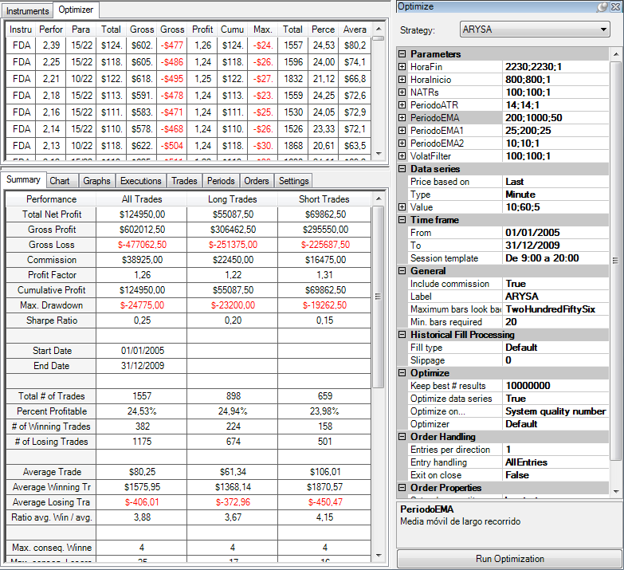
CONFIGURACIÓN DE LA OPTIMIZACIÓN. |  |  |  |  |  |  |  |  |  |  |  |  |  | Time Frame | Promedio | Maximo
 |  |  |  |  |  |  |  |  |  |  |  |  |  | 10 | 1.31 | 2.21
 |  |  |  |  |  |  |  |  |  |  |  |  |  | 15 | 1.51 | 2.39
 |  |  |  |  |  |  |  |  |  |  |  |  |  | 20 | 1.22 | 1.86
 |  |  |  |  |  |  |  |  |  |  |  |  |  | 25 | 0.99 | 1.56
 |  |  |  |  |  |  |  |  |  |  |  |  |  | 30 | 1.00 | 1.50
 |  |  |  |  |  |  |  |  |  |  |  |  |  | 35 | 0.94 | 1.57
 |  |  |  |  |  |  |  |  |  |  |  |  |  | 40 | 1.05 | 1.77
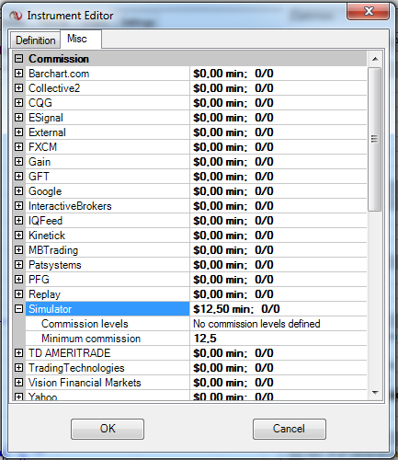
 |  |  |  |  |  |  |  |  |  |  |  |  |  | 45 | 1.13 | 2.10
 |  |  |  |  |  |  |  |  |  |  |  |  |  | 50 | 1.07 | 1.96
 |  |  |  |  |  |  |  |  |  |  |  |  |  | 55 | 1.36 | 2.11
 |  |  |  |  |  |  |  |  |  |  |  |  |  | 60 | 1.46 | 2.06

Instrument | Performance | (Period | HoraFin | HoraInicio | NATRs | PeriodoATR | PeriodoEMA | PeriodoEMA1 | PeriodoEMA2 | VolatFilter) | Total Net Profit | Gross Profit | Gross Loss | Profit Factor | Cumulative Profit | Max. Drawdown | Total # of Trades | Percent Profitable | Average Trade | TF | Promedio | Max | TF | Promedio | Max
FDAX 03-13 | 1.57 | 60 | 2230 | 800 | 100 | 14 | 950 | 75 | 10 | 100 | 88525 | 321912.5 | -233387.5 | 1.3793048042 | 88525 | -23925 | 327 | 0.26605504587 | 270.71865443 |  |  |  | 10 | 1.3099264706 | 2.21
FDAX 03-13 | 1.23 | 60 | 2230 | 800 | 100 | 14 | 950 | 50 | 10 | 100 | 61650 | 328875 | -267225 | 1.2307044625 | 61650 | -31087.5 | 416 | 0.29567307692 | 148.19711538 |  |  |  | 15 | 1.5069852941 | 2.39
FDAX 03-13 | 1.97 | 60 | 2230 | 800 | 100 | 14 | 950 | 25 | 10 | 100 | 104175 | 416575 | -312400 | 1.3334667093 | 104175 | -26862.5 | 586 | 0.32423208191 | 177.77303754 |  |  |  | 20 | 1.2151470588 | 1.86
FDAX 03-13 | 1.95 | 60 | 2230 | 800 | 100 | 14 | 950 | 200 | 10 | 100 | 114587.5 | 266562.5 | -151975 | 1.753989143 | 114587.5 | -18737.5 | 202 | 0.25247524752 | 567.26485149 |  |  |  | 25 | 0.99308823529 | 1.56
FDAX 03-13 | 1.93 | 60 | 2230 | 800 | 100 | 14 | 950 | 175 | 10 | 100 | 121800 | 285050 | -163250 | 1.7460949464 | 121800 | -21687.5 | 215 | 0.26976744186 | 566.51162791 |  |  |  | 30 | 0.99919117647 | 1.5
FDAX 03-13 | 2.03 | 60 | 2230 | 800 | 100 | 14 | 950 | 150 | 10 | 100 | 122700 | 283062.5 | -160362.5 | 1.7651414763 | 122700 | -18375 | 223 | 0.2735426009 | 550.22421525 |  |  |  | 35 | 0.93647058824 | 1.57
FDAX 03-13 | 1.8 | 60 | 2230 | 800 | 100 | 14 | 950 | 125 | 10 | 100 | 97462.5 | 283350 | -185887.5 | 1.5243090579 | 97462.5 | -20525 | 257 | 0.26070038911 | 379.23151751 |  |  |  | 40 | 1.0534558824 | 1.77
FDAX 03-13 | 1.77 | 60 | 2230 | 800 | 100 | 14 | 950 | 100 | 10 | 100 | 93287.5 | 285850 | -192562.5 | 1.4844530996 | 93287.5 | -22875 | 283 | 0.27208480565 | 329.63780919 |  |  |  | 45 | 1.12625 | 2.1
FDAX 03-13 | 1.55 | 60 | 2230 | 800 | 100 | 14 | 900 | 75 | 10 | 100 | 86387.5 | 319412.5 | -233025 | 1.3707220255 | 86387.5 | -25687.5 | 335 | 0.26268656716 | 257.87313433 |  |  |  | 50 | 1.0745588235 | 1.96
FDAX 03-13 | 1.12 | 60 | 2230 | 800 | 100 | 14 | 900 | 50 | 10 | 100 | 55737.5 | 325712.5 | -269975 | 1.2064543013 | 55737.5 | -31637.5 | 424 | 0.29009433962 | 131.45636792 |  |  |  | 55 | 1.3645588235 | 2.11
FDAX 03-13 | 1.88 | 60 | 2230 | 800 | 100 | 14 | 900 | 25 | 10 | 100 | 98637.5 | 413950 | -315312.5 | 1.3128245788 | 98637.5 | -26900 | 595 | 0.32100840336 | 165.77731092 |  |  |  | 60 | 1.4601470588 | 2.06
FDAX 03-13 | 1.99 | 60 | 2230 | 800 | 100 | 14 | 900 | 200 | 10 | 100 | 115425 | 264700 | -149275 | 1.7732373137 | 115425 | -19312.5 | 210 | 0.24285714286 | 549.64285714
FDAX 03-13 | 1.97 | 60 | 2230 | 800 | 100 | 14 | 900 | 175 | 10 | 100 | 122637.5 | 283187.5 | -160550 | 1.763858611 | 122637.5 | -20700 | 223 | 0.2600896861 | 549.94394619
FDAX 03-13 | 2.06 | 60 | 2230 | 800 | 100 | 14 | 900 | 150 | 10 | 100 | 123312.5 | 281200 | -157887.5 | 1.7810149632 | 123312.5 | -17387.5 | 232 | 0.26293103448 | 531.51939655
FDAX 03-13 | 1.82 | 60 | 2230 | 800 | 100 | 14 | 900 | 125 | 10 | 100 | 97050 | 279262.5 | -182212.5 | 1.5326198806 | 97050 | -21175 | 265 | 0.25660377358 | 366.22641509
FDAX 03-13 | 1.76 | 60 | 2230 | 800 | 100 | 14 | 900 | 100 | 10 | 100 | 91475 | 282562.5 | -191087.5 | 1.4787073984 | 91475 | -24637.5 | 290 | 0.26896551724 | 315.43103448
FDAX 03-13 | 1.42 | 60 | 2230 | 800 | 100 | 14 | 850 | 75 | 10 | 100 | 79612.5 | 319900 | -240287.5 | 1.331321854 | 79612.5 | -24537.5 | 339 | 0.26253687316 | 234.84513274
FDAX 03-13 | 0.94 | 60 | 2230 | 800 | 100 | 14 | 850 | 50 | 10 | 100 | 46825 | 325837.5 | -279012.5 | 1.1678240222 | 46825 | -33150 | 430 | 0.28837209302 | 108.89534884
FDAX 03-13 | 1.64 | 60 | 2230 | 800 | 100 | 14 | 850 | 25 | 10 | 100 | 86500 | 415200 | -328700 | 1.2631578947 | 86500 | -29162.5 | 607 | 0.31630971993 | 142.50411862
FDAX 03-13 | 1.83 | 60 | 2230 | 800 | 100 | 14 | 850 | 200 | 10 | 100 | 106700 | 265187.5 | -158487.5 | 1.6732392144 | 106700 | -18162.5 | 215 | 0.24186046512 | 496.27906977
FDAX 03-13 | 1.83 | 60 | 2230 | 800 | 100 | 14 | 850 | 175 | 10 | 100 | 113912.5 | 283675 | -169762.5 | 1.6710109712 | 113912.5 | -20637.5 | 228 | 0.25877192982 | 499.61622807
FDAX 03-13 | 1.91 | 60 | 2230 | 800 | 100 | 14 | 850 | 150 | 10 | 100 | 114937.5 | 281687.5 | -166750 | 1.6892803598 | 114937.5 | -17325 | 237 | 0.26160337553 | 484.96835443
FDAX 03-13 | 1.66 | 60 | 2230 | 800 | 100 | 14 | 850 | 125 | 10 | 100 | 88950 | 279750 | -190800 | 1.4661949686 | 88950 | -20025 | 270 | 0.25555555556 | 329.44444444
FDAX 03-13 | 1.62 | 60 | 2230 | 800 | 100 | 14 | 850 | 100 | 10 | 100 | 84800 | 283050 | -198250 | 1.4277427491 | 84800 | -23487.5 | 294 | 0.26870748299 | 288.43537415
FDAX 03-13 | 1.44 | 60 | 2230 | 800 | 100 | 14 | 800 | 75 | 10 | 100 | 80487.5 | 326750 | -246262.5 | 1.3268362012 | 80487.5 | -26787.5 | 347 | 0.25360230548 | 231.95244957
FDAX 03-13 | 0.9 | 60 | 2230 | 800 | 100 | 14 | 800 | 50 | 10 | 100 | 44887.5 | 332775 | -287887.5 | 1.1559202814 | 44887.5 | -34262.5 | 443 | 0.27990970655 | 101.3261851
FDAX 03-13 | 1.59 | 60 | 2230 | 800 | 100 | 14 | 800 | 25 | 10 | 100 | 84212.5 | 420975 | -336762.5 | 1.2500649568 | 84212.5 | -29725 | 620 | 0.3064516129 | 135.8266129
FDAX 03-13 | 1.81 | 60 | 2230 | 800 | 100 | 14 | 800 | 200 | 10 | 100 | 105800 | 269487.5 | -163687.5 | 1.6463535701 | 105800 | -20412.5 | 224 | 0.23214285714 | 472.32142857
FDAX 03-13 | 1.79 | 60 | 2230 | 800 | 100 | 14 | 800 | 175 | 10 | 100 | 112212.5 | 287375 | -175162.5 | 1.6406194248 | 112212.5 | -19975 | 238 | 0.24789915966 | 471.48109244
FDAX 03-13 | 1.88 | 60 | 2230 | 800 | 100 | 14 | 800 | 150 | 10 | 100 | 113237.5 | 285737.5 | -172500 | 1.6564492754 | 113237.5 | -18112.5 | 247 | 0.25101214575 | 458.451417
FDAX 03-13 | 1.63 | 60 | 2230 | 800 | 100 | 14 | 800 | 125 | 10 | 100 | 87250 | 284075 | -196825 | 1.443287184 | 87250 | -22275 | 280 | 0.24642857143 | 311.60714286
FDAX 03-13 | 1.6 | 60 | 2230 | 800 | 100 | 14 | 800 | 100 | 10 | 100 | 83575 | 288075 | -204500 | 1.4086797066 | 83575 | -25737.5 | 304 | 0.26315789474 | 274.91776316
FDAX 03-13 | 1.44 | 60 | 2230 | 800 | 100 | 14 | 750 | 75 | 10 | 100 | 80962.5 | 329275 | -248312.5 | 1.3260508432 | 80962.5 | -26400 | 348 | 0.25 | 232.65086207
FDAX 03-13 | 0.97 | 60 | 2230 | 800 | 100 | 14 | 750 | 50 | 10 | 100 | 48400 | 334250 | -285850 | 1.1693195732 | 48400 | -35700 | 443 | 0.28216704289 | 109.25507901
FDAX 03-13 | 1.66 | 60 | 2230 | 800 | 100 | 14 | 750 | 25 | 10 | 100 | 88200 | 424237.5 | -336037.5 | 1.2624707064 | 88200 | -30425 | 620 | 0.3064516129 | 142.25806452
FDAX 03-13 | 1.79 | 60 | 2230 | 800 | 100 | 14 | 750 | 200 | 10 | 100 | 105500 | 272800 | -167300 | 1.6306037059 | 105500 | -20025 | 226 | 0.22566371681 | 466.81415929
FDAX 03-13 | 1.79 | 60 | 2230 | 800 | 100 | 14 | 750 | 175 | 10 | 100 | 112712.5 | 291112.5 | -178400 | 1.6317965247 | 112712.5 | -20962.5 | 239 | 0.24686192469 | 471.60041841
FDAX 03-13 | 1.89 | 60 | 2230 | 800 | 100 | 14 | 750 | 150 | 10 | 100 | 113862.5 | 289512.5 | -175650 | 1.6482351267 | 113862.5 | -17725 | 249 | 0.25301204819 | 457.27911647
FDAX 03-13 | 1.61 | 60 | 2230 | 800 | 100 | 14 | 750 | 125 | 10 | 100 | 86975 | 288400 | -201425 | 1.4317984361 | 86975 | -21887.5 | 282 | 0.24113475177 | 308.42198582
FDAX 03-13 | 1.59 | 60 | 2230 | 800 | 100 | 14 | 750 | 100 | 10 | 100 | 83300 | 292137.5 | -208837.5 | 1.3988747232 | 83300 | -25350 | 306 | 0.25816993464 | 272.22222222
FDAX 03-13 | 1.63 | 60 | 2230 | 800 | 100 | 14 | 700 | 75 | 10 | 100 | 91350 | 332837.5 | -241487.5 | 1.3782804493 | 91350 | -24800 | 350 | 0.25714285714 | 261
FDAX 03-13 | 1.16 | 60 | 2230 | 800 | 100 | 14 | 700 | 50 | 10 | 100 | 57887.5 | 340150 | -282262.5 | 1.2050839201 | 57887.5 | -34825 | 446 | 0.28251121076 | 129.7926009
FDAX 03-13 | 1.8 | 60 | 2230 | 800 | 100 | 14 | 700 | 25 | 10 | 100 | 95962.5 | 430400 | -334437.5 | 1.2869370211 | 95962.5 | -29775 | 624 | 0.30448717949 | 153.78605769
FDAX 03-13 | 1.95 | 60 | 2230 | 800 | 100 | 14 | 700 | 200 | 10 | 100 | 115300 | 276237.5 | -160937.5 | 1.7164271845 | 115300 | -20300 | 228 | 0.22368421053 | 505.70175439
FDAX 03-13 | 1.95 | 60 | 2230 | 800 | 100 | 14 | 700 | 175 | 10 | 100 | 122512.5 | 294550 | -172037.5 | 1.7121267166 | 122512.5 | -20300 | 241 | 0.24481327801 | 508.35062241
FDAX 03-13 | 2.05 | 60 | 2230 | 800 | 100 | 14 | 700 | 150 | 10 | 100 | 123662.5 | 293812.5 | -170150 | 1.7267851895 | 123662.5 | -16987.5 | 251 | 0.25099601594 | 492.67928287
FDAX 03-13 | 1.8 | 60 | 2230 | 800 | 100 | 14 | 700 | 125 | 10 | 100 | 96962.5 | 291837.5 | -194875 | 1.4975625401 | 96962.5 | -21837.5 | 284 | 0.24295774648 | 341.41725352
FDAX 03-13 | 1.76 | 60 | 2230 | 800 | 100 | 14 | 700 | 100 | 10 | 100 | 92337.5 | 295462.5 | -203125 | 1.4545846154 | 92337.5 | -23750 | 308 | 0.25649350649 | 299.79707792
FDAX 03-13 | 1.43 | 60 | 2230 | 800 | 100 | 14 | 650 | 75 | 10 | 100 | 80425 | 333037.5 | -252612.5 | 1.3183730021 | 80425 | -28225 | 360 | 0.25555555556 | 223.40277778
FDAX 03-13 | 0.97 | 60 | 2230 | 800 | 100 | 14 | 650 | 50 | 10 | 100 | 48812.5 | 340350 | -291537.5 | 1.167431291 | 48812.5 | -35950 | 456 | 0.28070175439 | 107.04495614
FDAX 03-13 | 1.64 | 60 | 2230 | 800 | 100 | 14 | 650 | 25 | 10 | 100 | 88112.5 | 432200 | -344087.5 | 1.2560758528 | 88112.5 | -30337.5 | 635 | 0.30236220472 | 138.75984252
FDAX 03-13 | 1.79 | 60 | 2230 | 800 | 100 | 14 | 650 | 200 | 10 | 100 | 106100 | 277537.5 | -171437.5 | 1.6188844331 | 106100 | -21850 | 240 | 0.22916666667 | 442.08333333
FDAX 03-13 | 1.79 | 60 | 2230 | 800 | 100 | 14 | 650 | 175 | 10 | 100 | 112687.5 | 295662.5 | -182975 | 1.6158628228 | 112687.5 | -19962.5 | 254 | 0.24409448819 | 443.6515748
FDAX 03-13 | 1.89 | 60 | 2230 | 800 | 100 | 14 | 650 | 150 | 10 | 100 | 113837.5 | 294925 | -181087.5 | 1.6286325671 | 113837.5 | -19550 | 264 | 0.25 | 431.20265152
FDAX 03-13 | 1.62 | 60 | 2230 | 800 | 100 | 14 | 650 | 125 | 10 | 100 | 87075 | 292950 | -205875 | 1.4229508197 | 87075 | -23712.5 | 297 | 0.24242424242 | 293.18181818
FDAX 03-13 | 1.53 | 60 | 2230 | 800 | 100 | 14 | 650 | 100 | 10 | 100 | 80612.5 | 295325 | -214712.5 | 1.3754439076 | 80612.5 | -27175 | 321 | 0.2523364486 | 251.12928349
FDAX 03-13 | 1.24 | 60 | 2230 | 800 | 100 | 14 | 600 | 75 | 10 | 100 | 69987.5 | 335412.5 | -265425 | 1.2636808891 | 69987.5 | -27937.5 | 375 | 0.25066666667 | 186.63333333
FDAX 03-13 | 0.77 | 60 | 2230 | 800 | 100 | 14 | 600 | 50 | 10 | 100 | 38775 | 343025 | -304250 | 1.1274445357 | 38775 | -37175 | 472 | 0.27542372881 | 82.150423729
FDAX 03-13 | 1.44 | 60 | 2230 | 800 | 100 | 14 | 600 | 25 | 10 | 100 | 77412.5 | 435112.5 | -357700 | 1.2164173889 | 77412.5 | -32562.5 | 651 | 0.29339477727 | 118.91321045
FDAX 03-13 | 1.64 | 60 | 2230 | 800 | 100 | 14 | 600 | 200 | 10 | 100 | 97700 | 279262.5 | -181562.5 | 1.5381067126 | 97700 | -20512.5 | 255 | 0.22745098039 | 383.1372549
FDAX 03-13 | 1.65 | 60 | 2230 | 800 | 100 | 14 | 600 | 175 | 10 | 100 | 104287.5 | 297387.5 | -193100 | 1.540069912 | 104287.5 | -19075 | 269 | 0.24163568773 | 387.68587361
FDAX 03-13 | 1.73 | 60 | 2230 | 800 | 100 | 14 | 600 | 150 | 10 | 100 | 104987.5 | 296650 | -191662.5 | 1.5477727777 | 104987.5 | -17975 | 278 | 0.24820143885 | 377.6528777
FDAX 03-13 | 1.47 | 60 | 2230 | 800 | 100 | 14 | 600 | 125 | 10 | 100 | 79150 | 294675 | -215525 | 1.3672427793 | 79150 | -22137.5 | 311 | 0.24115755627 | 254.50160772
FDAX 03-13 | 1.4 | 60 | 2230 | 800 | 100 | 14 | 600 | 100 | 10 | 100 | 73575 | 297050 | -223475 | 1.3292314577 | 73575 | -25600 | 335 | 0.25074626866 | 219.62686567
FDAX 03-13 | 1.16 | 60 | 2230 | 800 | 100 | 14 | 550 | 75 | 10 | 100 | 65837.5 | 336587.5 | -270750 | 1.2431671283 | 65837.5 | -30187.5 | 375 | 0.248 | 175.56666667
FDAX 03-13 | 0.71 | 60 | 2230 | 800 | 100 | 14 | 550 | 50 | 10 | 100 | 36212.5 | 342825 | -306612.5 | 1.1181051001 | 36212.5 | -41175 | 471 | 0.27600849257 | 76.884288747
FDAX 03-13 | 1.41 | 60 | 2230 | 800 | 100 | 14 | 550 | 25 | 10 | 100 | 76087.5 | 436475 | -360387.5 | 1.211126912 | 76087.5 | -35650 | 651 | 0.29493087558 | 116.87788018
FDAX 03-13 | 1.48 | 60 | 2230 | 800 | 100 | 14 | 550 | 200 | 10 | 100 | 88737.5 | 279712.5 | -190975 | 1.4646550596 | 88737.5 | -20512.5 | 255 | 0.21568627451 | 347.99019608
FDAX 03-13 | 1.49 | 60 | 2230 | 800 | 100 | 14 | 550 | 175 | 10 | 100 | 94725 | 297837.5 | -203112.5 | 1.4663671611 | 94725 | -19487.5 | 270 | 0.22962962963 | 350.83333333
FDAX 03-13 | 1.58 | 60 | 2230 | 800 | 100 | 14 | 550 | 150 | 10 | 100 | 96262.5 | 297212.5 | -200950 | 1.4790370739 | 96262.5 | -19075 | 278 | 0.24100719424 | 346.26798561
FDAX 03-13 | 1.31 | 60 | 2230 | 800 | 100 | 14 | 550 | 125 | 10 | 100 | 71687.5 | 295237.5 | -223550 | 1.3206777007 | 71687.5 | -22375 | 310 | 0.23548387097 | 231.25
FDAX 03-13 | 1.25 | 60 | 2230 | 800 | 100 | 14 | 550 | 100 | 10 | 100 | 66375 | 297650 | -231275 | 1.2869960004 | 66375 | -25775 | 335 | 0.24776119403 | 198.13432836
FDAX 03-13 | 1.25 | 60 | 2230 | 800 | 100 | 14 | 500 | 75 | 10 | 100 | 71237.5 | 341050 | -269812.5 | 1.2640259439 | 71237.5 | -27875 | 382 | 0.23821989529 | 186.48560209
FDAX 03-13 | 0.85 | 60 | 2230 | 800 | 100 | 14 | 500 | 50 | 10 | 100 | 43425 | 348537.5 | -305112.5 | 1.1423245524 | 43425 | -41550 | 477 | 0.27253668763 | 91.037735849
FDAX 03-13 | 1.45 | 60 | 2230 | 800 | 100 | 14 | 500 | 25 | 10 | 100 | 78637.5 | 439325 | -360687.5 | 1.2180211402 | 78637.5 | -37425 | 660 | 0.29090909091 | 119.14772727
FDAX 03-13 | 1.57 | 60 | 2230 | 800 | 100 | 14 | 500 | 200 | 10 | 100 | 94912.5 | 283725 | -188812.5 | 1.5026812314 | 94912.5 | -18062.5 | 264 | 0.20454545455 | 359.51704545
FDAX 03-13 | 1.58 | 60 | 2230 | 800 | 100 | 14 | 500 | 175 | 10 | 100 | 101537.5 | 301912.5 | -200375 | 1.5067373674 | 101537.5 | -18687.5 | 278 | 0.22661870504 | 365.24280576
FDAX 03-13 | 1.67 | 60 | 2230 | 800 | 100 | 14 | 500 | 150 | 10 | 100 | 102300 | 300787.5 | -198487.5 | 1.5153976951 | 102300 | -17837.5 | 285 | 0.2350877193 | 358.94736842
FDAX 03-13 | 1.42 | 60 | 2230 | 800 | 100 | 14 | 500 | 125 | 10 | 100 | 77962.5 | 299450 | -221487.5 | 1.3519950336 | 77962.5 | -19600 | 317 | 0.23028391167 | 245.9384858
FDAX 03-13 | 1.37 | 60 | 2230 | 800 | 100 | 14 | 500 | 100 | 10 | 100 | 73387.5 | 302112.5 | -228725 | 1.3208547382 | 73387.5 | -22662.5 | 341 | 0.24340175953 | 215.21260997
FDAX 03-13 | 1.4 | 60 | 2230 | 800 | 100 | 14 | 450 | 75 | 10 | 100 | 80725 | 352175 | -271450 | 1.297384417 | 80725 | -29725 | 385 | 0.24675324675 | 209.67532468
FDAX 03-13 | 1.08 | 60 | 2230 | 800 | 100 | 14 | 450 | 50 | 10 | 100 | 56200 | 361950 | -305750 | 1.1838103025 | 56200 | -40075 | 479 | 0.28810020877 | 117.32776618
FDAX 03-13 | 1.69 | 60 | 2230 | 800 | 100 | 14 | 450 | 25 | 10 | 100 | 93375 | 453187.5 | -359812.5 | 1.2595101615 | 93375 | -36337.5 | 661 | 0.2980332829 | 141.26323752
FDAX 03-13 | 1.73 | 60 | 2230 | 800 | 100 | 14 | 450 | 200 | 10 | 100 | 106262.5 | 293887.5 | -187625 | 1.5663557628 | 106262.5 | -22612.5 | 266 | 0.20676691729 | 399.48308271
FDAX 03-13 | 1.74 | 60 | 2230 | 800 | 100 | 14 | 450 | 175 | 10 | 100 | 112887.5 | 312337.5 | -199450 | 1.5659939835 | 112887.5 | -20662.5 | 280 | 0.23571428571 | 403.16964286
FDAX 03-13 | 1.84 | 60 | 2230 | 800 | 100 | 14 | 450 | 150 | 10 | 100 | 113650 | 310987.5 | -197337.5 | 1.5759168936 | 113650 | -20687.5 | 287 | 0.24738675958 | 395.99303136
FDAX 03-13 | 1.61 | 60 | 2230 | 800 | 100 | 14 | 450 | 125 | 10 | 100 | 89112.5 | 310112.5 | -221000 | 1.4032239819 | 89112.5 | -23512.5 | 319 | 0.24137931034 | 279.34952978
FDAX 03-13 | 1.55 | 60 | 2230 | 800 | 100 | 14 | 450 | 100 | 10 | 100 | 83875 | 312612.5 | -228737.5 | 1.3666867042 | 83875 | -26912.5 | 343 | 0.25364431487 | 244.5335277
FDAX 03-13 | 1.13 | 60 | 2230 | 800 | 100 | 14 | 400 | 75 | 10 | 100 | 66037.5 | 353037.5 | -287000 | 1.2300958188 | 66037.5 | -36850 | 404 | 0.24504950495 | 163.45915842
FDAX 03-13 | 0.82 | 60 | 2230 | 800 | 100 | 14 | 400 | 50 | 10 | 100 | 43537.5 | 366300 | -322762.5 | 1.1348902056 | 43537.5 | -40862.5 | 497 | 0.27766599598 | 87.600603622
FDAX 03-13 | 1.53 | 60 | 2230 | 800 | 100 | 14 | 400 | 25 | 10 | 100 | 84762.5 | 456212.5 | -371450 | 1.2281935658 | 84762.5 | -32612.5 | 676 | 0.29585798817 | 125.38831361
FDAX 03-13 | 1.54 | 60 | 2230 | 800 | 100 | 14 | 400 | 200 | 10 | 100 | 95825 | 300600 | -204775 | 1.4679526309 | 95825 | -31337.5 | 285 | 0.21052631579 | 336.22807018
FDAX 03-13 | 1.56 | 60 | 2230 | 800 | 100 | 14 | 400 | 175 | 10 | 100 | 102450 | 319087.5 | -216637.5 | 1.4729098148 | 102450 | -29387.5 | 299 | 0.23411371237 | 342.64214047
FDAX 03-13 | 1.65 | 60 | 2230 | 800 | 100 | 14 | 400 | 150 | 10 | 100 | 103212.5 | 316737.5 | -213525 | 1.4833743121 | 103212.5 | -29450 | 306 | 0.24183006536 | 337.29575163
FDAX 03-13 | 1.38 | 60 | 2230 | 800 | 100 | 14 | 400 | 125 | 10 | 100 | 77150 | 312675 | -235525 | 1.3275660758 | 77150 | -32237.5 | 338 | 0.23964497041 | 228.25443787
FDAX 03-13 | 1.34 | 60 | 2230 | 800 | 100 | 14 | 400 | 100 | 10 | 100 | 73275 | 316062.5 | -242787.5 | 1.3018071359 | 73275 | -35637.5 | 359 | 0.25069637883 | 204.1086351
FDAX 03-13 | 0.86 | 60 | 2230 | 800 | 100 | 14 | 350 | 75 | 10 | 100 | 50362.5 | 358087.5 | -307725 | 1.163660736 | 50362.5 | -36762.5 | 429 | 0.23776223776 | 117.3951049
FDAX 03-13 | 0.56 | 60 | 2230 | 800 | 100 | 14 | 350 | 50 | 10 | 100 | 29650 | 372825 | -343175 | 1.0863990675 | 29650 | -37512.5 | 520 | 0.27307692308 | 57.019230769
FDAX 03-13 | 1.26 | 60 | 2230 | 800 | 100 | 14 | 350 | 25 | 10 | 100 | 70437.5 | 462150 | -391712.5 | 1.1798193828 | 70437.5 | -32225 | 702 | 0.29344729345 | 100.33831909
FDAX 03-13 | 1.25 | 60 | 2230 | 800 | 100 | 14 | 350 | 200 | 10 | 100 | 78275 | 302225 | -223950 | 1.3495199821 | 78275 | -31700 | 308 | 0.20454545455 | 254.13961039
FDAX 03-13 | 1.25 | 60 | 2230 | 800 | 100 | 14 | 350 | 175 | 10 | 100 | 82275 | 319987.5 | -237712.5 | 1.346111374 | 82275 | -28787.5 | 323 | 0.22600619195 | 254.72136223
FDAX 03-13 | 1.37 | 60 | 2230 | 800 | 100 | 14 | 350 | 150 | 10 | 100 | 86287.5 | 317637.5 | -231350 | 1.3729738491 | 86287.5 | -30287.5 | 330 | 0.23333333333 | 261.47727273
FDAX 03-13 | 1.09 | 60 | 2230 | 800 | 100 | 14 | 350 | 125 | 10 | 100 | 61225 | 315412.5 | -254187.5 | 1.2408655028 | 61225 | -33262.5 | 363 | 0.23415977961 | 168.66391185
FDAX 03-13 | 1.04 | 60 | 2230 | 800 | 100 | 14 | 350 | 100 | 10 | 100 | 57350 | 321275 | -263925 | 1.2172965805 | 57350 | -35550 | 383 | 0.2454308094 | 149.73890339
FDAX 03-13 | 1 | 60 | 2230 | 800 | 100 | 14 | 300 | 75 | 10 | 100 | 59125 | 363437.5 | -304312.5 | 1.1942904087 | 59125 | -44012.5 | 430 | 0.23953488372 | 137.5
FDAX 03-13 | 0.69 | 60 | 2230 | 800 | 100 | 14 | 300 | 50 | 10 | 100 | 37075 | 377025 | -339950 | 1.1090601559 | 37075 | -42137.5 | 523 | 0.27724665392 | 70.889101338
FDAX 03-13 | 1.38 | 60 | 2230 | 800 | 100 | 14 | 300 | 25 | 10 | 100 | 77325 | 465962.5 | -388637.5 | 1.1989643305 | 77325 | -40875 | 706 | 0.30028328612 | 109.52549575
FDAX 03-13 | 1.4 | 60 | 2230 | 800 | 100 | 14 | 300 | 200 | 10 | 100 | 88387.5 | 309350 | -220962.5 | 1.4000113141 | 88387.5 | -35137.5 | 311 | 0.20578778135 | 284.20418006
FDAX 03-13 | 1.37 | 60 | 2230 | 800 | 100 | 14 | 300 | 175 | 10 | 100 | 91612.5 | 327175 | -235562.5 | 1.3889095251 | 91612.5 | -32225 | 327 | 0.22324159021 | 280.16055046
FDAX 03-13 | 1.53 | 60 | 2230 | 800 | 100 | 14 | 300 | 150 | 10 | 100 | 96787.5 | 324825 | -228037.5 | 1.4244367703 | 96787.5 | -33850 | 333 | 0.23123123123 | 290.65315315
FDAX 03-13 | 1.27 | 60 | 2230 | 800 | 100 | 14 | 300 | 125 | 10 | 100 | 71725 | 322950 | -251225 | 1.2855010449 | 71725 | -35687.5 | 366 | 0.22950819672 | 195.96994536
FDAX 03-13 | 1.22 | 60 | 2230 | 800 | 100 | 14 | 300 | 100 | 10 | 100 | 67987.5 | 328812.5 | -260825 | 1.26066328 | 67987.5 | -39850 | 386 | 0.24093264249 | 176.13341969
FDAX 03-13 | 0.91 | 60 | 2230 | 800 | 100 | 14 | 250 | 75 | 10 | 100 | 54137.5 | 374862.5 | -320725 | 1.1687972562 | 54137.5 | -38187.5 | 440 | 0.24545454545 | 123.03977273
FDAX 03-13 | 0.63 | 60 | 2230 | 800 | 100 | 14 | 250 | 50 | 10 | 100 | 33912.5 | 381287.5 | -347375 | 1.097625045 | 33912.5 | -42887.5 | 530 | 0.28113207547 | 63.985849057
FDAX 03-13 | 1.3 | 60 | 2230 | 800 | 100 | 14 | 250 | 25 | 10 | 100 | 72650 | 471325 | -398675 | 1.1822286323 | 72650 | -34175 | 716 | 0.3030726257 | 101.46648045
FDAX 03-13 | 1.27 | 60 | 2230 | 800 | 100 | 14 | 250 | 200 | 10 | 100 | 81275 | 321525 | -240250 | 1.3382934443 | 81275 | -38100 | 321 | 0.20560747664 | 253.19314642
FDAX 03-13 | 1.25 | 60 | 2230 | 800 | 100 | 14 | 250 | 175 | 10 | 100 | 84500 | 339350 | -254850 | 1.3315675888 | 84500 | -33862.5 | 337 | 0.22255192878 | 250.74183976
FDAX 03-13 | 1.41 | 60 | 2230 | 800 | 100 | 14 | 250 | 150 | 10 | 100 | 90000 | 335987.5 | -245987.5 | 1.3658722496 | 90000 | -34500 | 342 | 0.23684210526 | 263.15789474
FDAX 03-13 | 1.16 | 60 | 2230 | 800 | 100 | 14 | 250 | 125 | 10 | 100 | 66300 | 334400 | -268100 | 1.2472957852 | 66300 | -35312.5 | 375 | 0.23733333333 | 176.8
FDAX 03-13 | 1.09 | 60 | 2230 | 800 | 100 | 14 | 250 | 100 | 10 | 100 | 61550 | 339737.5 | -278187.5 | 1.2212536509 | 61550 | -37987.5 | 396 | 0.24747474747 | 155.42929293
FDAX 03-13 | 0.76 | 60 | 2230 | 800 | 100 | 14 | 200 | 75 | 10 | 100 | 46250 | 382450 | -336200 | 1.1375669244 | 46250 | -40537.5 | 452 | 0.24336283186 | 102.32300885
FDAX 03-13 | 0.48 | 60 | 2230 | 800 | 100 | 14 | 200 | 50 | 10 | 100 | 26512.5 | 389937.5 | -363425 | 1.0729517782 | 26512.5 | -50187.5 | 541 | 0.27911275416 | 49.006469501
FDAX 03-13 | 1.08 | 60 | 2230 | 800 | 100 | 14 | 200 | 25 | 10 | 100 | 60775 | 475400 | -414625 | 1.1465782333 | 60775 | -41150 | 726 | 0.30578512397 | 83.712121212
FDAX 03-13 | 1.15 | 60 | 2230 | 800 | 100 | 14 | 200 | 200 | 10 | 100 | 75425 | 330325 | -254900 | 1.2959003531 | 75425 | -36425 | 328 | 0.20731707317 | 229.95426829
FDAX 03-13 | 1.15 | 60 | 2230 | 800 | 100 | 14 | 200 | 175 | 10 | 100 | 78787.5 | 348150 | -269362.5 | 1.2924961715 | 78787.5 | -32862.5 | 344 | 0.2238372093 | 229.03343023
FDAX 03-13 | 1.3 | 60 | 2230 | 800 | 100 | 14 | 200 | 150 | 10 | 100 | 84300 | 344287.5 | -259987.5 | 1.324246358 | 84300 | -33787.5 | 351 | 0.23931623932 | 240.17094017
FDAX 03-13 | 1.02 | 60 | 2230 | 800 | 100 | 14 | 200 | 125 | 10 | 100 | 59450 | 342800 | -283350 | 1.2098111876 | 59450 | -34262.5 | 386 | 0.23575129534 | 154.01554404
FDAX 03-13 | 0.95 | 60 | 2230 | 800 | 100 | 14 | 200 | 100 | 10 | 100 | 54812.5 | 348137.5 | -293325 | 1.1868661042 | 54812.5 | -37612.5 | 407 | 0.2457002457 | 134.67444717
FDAX 03-13 | 1.5 | 60 | 2230 | 800 | 100 | 14 | 1000 | 75 | 10 | 100 | 84700 | 321775 | -237075 | 1.3572709058 | 84700 | -23925 | 327 | 0.25993883792 | 259.02140673
FDAX 03-13 | 1.02 | 60 | 2230 | 800 | 100 | 14 | 1000 | 50 | 10 | 100 | 51362.5 | 328337.5 | -276975 | 1.1854409243 | 51362.5 | -32250 | 418 | 0.28708133971 | 122.87679426
FDAX 03-13 | 1.74 | 60 | 2230 | 800 | 100 | 14 | 1000 | 25 | 10 | 100 | 92612.5 | 415875 | -323262.5 | 1.2864931751 | 92612.5 | -28025 | 587 | 0.31856899489 | 157.7725724
FDAX 03-13 | 1.85 | 60 | 2230 | 800 | 100 | 14 | 1000 | 200 | 10 | 100 | 107812.5 | 262662.5 | -154850 | 1.6962382951 | 107812.5 | -19837.5 | 204 | 0.25 | 528.49264706
FDAX 03-13 | 1.83 | 60 | 2230 | 800 | 100 | 14 | 1000 | 175 | 10 | 100 | 114937.5 | 281150 | -166212.5 | 1.691509363 | 114937.5 | -21687.5 | 217 | 0.26728110599 | 529.66589862
FDAX 03-13 | 1.95 | 60 | 2230 | 800 | 100 | 14 | 1000 | 150 | 10 | 100 | 117737.5 | 281925 | -164187.5 | 1.7170917396 | 117737.5 | -18375 | 225 | 0.26666666667 | 523.27777778
FDAX 03-13 | 1.71 | 60 | 2230 | 800 | 100 | 14 | 1000 | 125 | 10 | 100 | 92387.5 | 282212.5 | -189825 | 1.4866982747 | 92387.5 | -20525 | 259 | 0.25482625483 | 356.70849421
FDAX 03-13 | 1.66 | 60 | 2230 | 800 | 100 | 14 | 1000 | 100 | 10 | 100 | 87612.5 | 284712.5 | -197100 | 1.444507864 | 87612.5 | -22875 | 284 | 0.2676056338 | 308.49471831 | 60 | 1.4601470588 | 2.06
FDAX 03-13 | 1.27 | 55 | 2230 | 800 | 100 | 14 | 950 | 75 | 10 | 100 | 67887.5 | 319762.5 | -251875 | 1.269528536 | 67887.5 | -26337.5 | 385 | 0.24415584416 | 176.33116883
FDAX 03-13 | 1.26 | 55 | 2230 | 800 | 100 | 14 | 950 | 50 | 10 | 100 | 65100 | 348750 | -283650 | 1.2295081967 | 65100 | -32987.5 | 466 | 0.27038626609 | 139.69957082
FDAX 03-13 | 1.44 | 55 | 2230 | 800 | 100 | 14 | 950 | 25 | 10 | 100 | 76287.5 | 428550 | -352262.5 | 1.2165643519 | 76287.5 | -35275 | 668 | 0.31437125749 | 114.20284431
FDAX 03-13 | 1.97 | 55 | 2230 | 800 | 100 | 14 | 950 | 200 | 10 | 100 | 115887.5 | 271925 | -156037.5 | 1.7426900585 | 115887.5 | -18537.5 | 236 | 0.24152542373 | 491.04872881
FDAX 03-13 | 1.89 | 55 | 2230 | 800 | 100 | 14 | 950 | 175 | 10 | 100 | 119012.5 | 289600 | -170587.5 | 1.6976624899 | 119012.5 | -19150 | 250 | 0.228 | 476.05
FDAX 03-13 | 1.89 | 55 | 2230 | 800 | 100 | 14 | 950 | 150 | 10 | 100 | 113837.5 | 286637.5 | -172800 | 1.6587818287 | 113837.5 | -24350 | 268 | 0.23134328358 | 424.76679104
FDAX 03-13 | 1.76 | 55 | 2230 | 800 | 100 | 14 | 950 | 125 | 10 | 100 | 92925 | 284550 | -191625 | 1.4849315068 | 92925 | -26350 | 294 | 0.25170068027 | 316.07142857
FDAX 03-13 | 1.3 | 55 | 2230 | 800 | 100 | 14 | 950 | 100 | 10 | 100 | 69862.5 | 299637.5 | -229775 | 1.3040474377 | 69862.5 | -31837.5 | 336 | 0.24107142857 | 207.92410714
FDAX 03-13 | 1.24 | 55 | 2230 | 800 | 100 | 14 | 900 | 75 | 10 | 100 | 67050 | 325600 | -258550 | 1.2593308838 | 67050 | -25887.5 | 385 | 0.24675324675 | 174.15584416
FDAX 03-13 | 1.22 | 55 | 2230 | 800 | 100 | 14 | 900 | 50 | 10 | 100 | 63787.5 | 354400 | -290612.5 | 1.2194933115 | 63787.5 | -33462.5 | 468 | 0.27136752137 | 136.29807692
FDAX 03-13 | 1.41 | 55 | 2230 | 800 | 100 | 14 | 900 | 25 | 10 | 100 | 75512.5 | 433500 | -357987.5 | 1.210936136 | 75512.5 | -34887.5 | 669 | 0.3153961136 | 112.87369208
FDAX 03-13 | 1.98 | 55 | 2230 | 800 | 100 | 14 | 900 | 200 | 10 | 100 | 116712.5 | 276175 | -159462.5 | 1.7319118915 | 116712.5 | -19037.5 | 233 | 0.25321888412 | 500.91201717
FDAX 03-13 | 1.9 | 55 | 2230 | 800 | 100 | 14 | 900 | 175 | 10 | 100 | 119837.5 | 293850 | -174012.5 | 1.6886717908 | 119837.5 | -19012.5 | 247 | 0.23886639676 | 485.17206478
FDAX 03-13 | 1.9 | 55 | 2230 | 800 | 100 | 14 | 900 | 150 | 10 | 100 | 114662.5 | 290887.5 | -176225 | 1.650659668 | 114662.5 | -23900 | 265 | 0.24150943396 | 432.68867925
FDAX 03-13 | 1.76 | 55 | 2230 | 800 | 100 | 14 | 900 | 125 | 10 | 100 | 93750 | 289425 | -195675 | 1.4791107704 | 93750 | -25900 | 291 | 0.25773195876 | 322.16494845
FDAX 03-13 | 1.3 | 55 | 2230 | 800 | 100 | 14 | 900 | 100 | 10 | 100 | 70412.5 | 305300 | -234887.5 | 1.299771167 | 70412.5 | -31387.5 | 333 | 0.24624624625 | 211.44894895
FDAX 03-13 | 1.25 | 55 | 2230 | 800 | 100 | 14 | 850 | 75 | 10 | 100 | 67375 | 327900 | -260525 | 1.2586124172 | 67375 | -28137.5 | 394 | 0.25126903553 | 171.00253807
FDAX 03-13 | 1.25 | 55 | 2230 | 800 | 100 | 14 | 850 | 50 | 10 | 100 | 65250 | 357525 | -292275 | 1.2232486528 | 65250 | -33425 | 477 | 0.27044025157 | 136.79245283
FDAX 03-13 | 1.41 | 55 | 2230 | 800 | 100 | 14 | 850 | 25 | 10 | 100 | 75237.5 | 436912.5 | -361675 | 1.2080251607 | 75237.5 | -35162.5 | 682 | 0.31085043988 | 110.31891496
FDAX 03-13 | 1.98 | 55 | 2230 | 800 | 100 | 14 | 850 | 200 | 10 | 100 | 117412.5 | 278987.5 | -161575 | 1.7266749188 | 117412.5 | -18075 | 244 | 0.25409836066 | 481.19877049
FDAX 03-13 | 1.91 | 55 | 2230 | 800 | 100 | 14 | 850 | 175 | 10 | 100 | 120537.5 | 297012.5 | -176475 | 1.6830287576 | 120537.5 | -20950 | 258 | 0.24031007752 | 467.1996124
FDAX 03-13 | 1.94 | 55 | 2230 | 800 | 100 | 14 | 850 | 150 | 10 | 100 | 116975 | 294250 | -177275 | 1.6598505147 | 116975 | -26150 | 275 | 0.24727272727 | 425.36363636
FDAX 03-13 | 1.8 | 55 | 2230 | 800 | 100 | 14 | 850 | 125 | 10 | 100 | 96062.5 | 292987.5 | -196925 | 1.487812619 | 96062.5 | -28150 | 301 | 0.26245847176 | 319.14451827
FDAX 03-13 | 1.34 | 55 | 2230 | 800 | 100 | 14 | 850 | 100 | 10 | 100 | 72725 | 308937.5 | -236212.5 | 1.3078795576 | 72725 | -33637.5 | 343 | 0.25072886297 | 212.02623907
FDAX 03-13 | 1.42 | 55 | 2230 | 800 | 100 | 14 | 800 | 75 | 10 | 100 | 76637.5 | 330287.5 | -253650 | 1.3021387739 | 76637.5 | -24937.5 | 391 | 0.24808184143 | 196.00383632
FDAX 03-13 | 1.48 | 55 | 2230 | 800 | 100 | 14 | 800 | 50 | 10 | 100 | 76925 | 361487.5 | -284562.5 | 1.2703272568 | 76925 | -33175 | 475 | 0.27157894737 | 161.94736842
FDAX 03-13 | 1.67 | 55 | 2230 | 800 | 100 | 14 | 800 | 25 | 10 | 100 | 89537.5 | 443737.5 | -354200 | 1.2527879729 | 89537.5 | -34800 | 678 | 0.31415929204 | 132.06120944
FDAX 03-13 | 2.11 | 55 | 2230 | 800 | 100 | 14 | 800 | 200 | 10 | 100 | 125150 | 281575 | -156425 | 1.8000639284 | 125150 | -18312.5 | 242 | 0.24380165289 | 517.14876033
FDAX 03-13 | 2.03 | 55 | 2230 | 800 | 100 | 14 | 800 | 175 | 10 | 100 | 128275 | 299600 | -171325 | 1.7487231869 | 128275 | -18287.5 | 256 | 0.23046875 | 501.07421875
FDAX 03-13 | 2.07 | 55 | 2230 | 800 | 100 | 14 | 800 | 150 | 10 | 100 | 124812.5 | 297412.5 | -172600 | 1.723131518 | 124812.5 | -22950 | 274 | 0.24087591241 | 455.52007299
FDAX 03-13 | 1.93 | 55 | 2230 | 800 | 100 | 14 | 800 | 125 | 10 | 100 | 103037.5 | 295837.5 | -192800 | 1.5344268672 | 103037.5 | -24950 | 300 | 0.25333333333 | 343.45833333
FDAX 03-13 | 1.48 | 55 | 2230 | 800 | 100 | 14 | 800 | 100 | 10 | 100 | 80375 | 311787.5 | -231412.5 | 1.3473235024 | 80375 | -30437.5 | 340 | 0.24411764706 | 236.39705882
FDAX 03-13 | 1.22 | 55 | 2230 | 800 | 100 | 14 | 750 | 75 | 10 | 100 | 66200 | 332300 | -266100 | 1.2487786546 | 66200 | -25700 | 400 | 0.2425 | 165.5
FDAX 03-13 | 1.25 | 55 | 2230 | 800 | 100 | 14 | 750 | 50 | 10 | 100 | 65375 | 362262.5 | -296887.5 | 1.2202012547 | 65375 | -37062.5 | 486 | 0.2633744856 | 134.51646091
FDAX 03-13 | 1.47 | 55 | 2230 | 800 | 100 | 14 | 750 | 25 | 10 | 100 | 78687.5 | 442412.5 | -363725 | 1.2163378926 | 78687.5 | -36000 | 688 | 0.30813953488 | 114.37136628
FDAX 03-13 | 1.95 | 55 | 2230 | 800 | 100 | 14 | 750 | 200 | 10 | 100 | 116500 | 283850 | -167350 | 1.6961458022 | 116500 | -21887.5 | 248 | 0.23790322581 | 469.75806452
FDAX 03-13 | 1.88 | 55 | 2230 | 800 | 100 | 14 | 750 | 175 | 10 | 100 | 119625 | 301875 | -182250 | 1.6563786008 | 119625 | -21862.5 | 262 | 0.22519083969 | 456.58396947
FDAX 03-13 | 1.91 | 55 | 2230 | 800 | 100 | 14 | 750 | 150 | 10 | 100 | 116162.5 | 300937.5 | -184775 | 1.6286700041 | 116162.5 | -23712.5 | 280 | 0.23214285714 | 414.86607143
FDAX 03-13 | 1.76 | 55 | 2230 | 800 | 100 | 14 | 750 | 125 | 10 | 100 | 94287.5 | 298812.5 | -204525 | 1.4610072118 | 94287.5 | -25712.5 | 307 | 0.24755700326 | 307.12540717
FDAX 03-13 | 1.29 | 55 | 2230 | 800 | 100 | 14 | 750 | 100 | 10 | 100 | 70400 | 314812.5 | -244412.5 | 1.2880376413 | 70400 | -31200 | 349 | 0.2435530086 | 201.71919771
FDAX 03-13 | 1.04 | 55 | 2230 | 800 | 100 | 14 | 700 | 75 | 10 | 100 | 56662.5 | 335087.5 | -278425 | 1.2035108198 | 56662.5 | -30037.5 | 417 | 0.23741007194 | 135.88129496
FDAX 03-13 | 1.11 | 55 | 2230 | 800 | 100 | 14 | 700 | 50 | 10 | 100 | 58312.5 | 366837.5 | -308525 | 1.1890041326 | 58312.5 | -36962.5 | 500 | 0.26 | 116.625
FDAX 03-13 | 1.3 | 55 | 2230 | 800 | 100 | 14 | 700 | 25 | 10 | 100 | 70487.5 | 448450 | -377962.5 | 1.1864933691 | 70487.5 | -36312.5 | 705 | 0.30212765957 | 99.982269504
FDAX 03-13 | 1.78 | 55 | 2230 | 800 | 100 | 14 | 700 | 200 | 10 | 100 | 106712.5 | 287175 | -180462.5 | 1.5913278382 | 106712.5 | -21475 | 264 | 0.23106060606 | 404.21401515
FDAX 03-13 | 1.72 | 55 | 2230 | 800 | 100 | 14 | 700 | 175 | 10 | 100 | 109787.5 | 305200 | -195412.5 | 1.5618243459 | 109787.5 | -21737.5 | 279 | 0.21863799283 | 393.50358423
FDAX 03-13 | 1.76 | 55 | 2230 | 800 | 100 | 14 | 700 | 150 | 10 | 100 | 107150 | 304262.5 | -197112.5 | 1.543598199 | 107150 | -26937.5 | 296 | 0.22635135135 | 361.99324324
FDAX 03-13 | 1.59 | 55 | 2230 | 800 | 100 | 14 | 700 | 125 | 10 | 100 | 85300 | 301762.5 | -216462.5 | 1.3940636369 | 85300 | -28937.5 | 324 | 0.23765432099 | 263.27160494
FDAX 03-13 | 1.12 | 55 | 2230 | 800 | 100 | 14 | 700 | 100 | 10 | 100 | 61450 | 317337.5 | -255887.5 | 1.2401445948 | 61450 | -34425 | 365 | 0.23561643836 | 168.35616438
FDAX 03-13 | 0.96 | 55 | 2230 | 800 | 100 | 14 | 650 | 75 | 10 | 100 | 52437.5 | 336925 | -284487.5 | 1.1843226855 | 52437.5 | -29600 | 426 | 0.2323943662 | 123.092723
FDAX 03-13 | 1.01 | 55 | 2230 | 800 | 100 | 14 | 650 | 50 | 10 | 100 | 53337.5 | 369237.5 | -315900 | 1.1688429883 | 53337.5 | -40825 | 510 | 0.2568627451 | 104.58333333
FDAX 03-13 | 1.18 | 55 | 2230 | 800 | 100 | 14 | 650 | 25 | 10 | 100 | 63850 | 449362.5 | -385512.5 | 1.1656236828 | 63850 | -37312.5 | 715 | 0.2965034965 | 89.300699301
FDAX 03-13 | 1.72 | 55 | 2230 | 800 | 100 | 14 | 650 | 200 | 10 | 100 | 103262.5 | 286650 | -183387.5 | 1.5630836344 | 103262.5 | -22450 | 272 | 0.23529411765 | 379.64154412
FDAX 03-13 | 1.67 | 55 | 2230 | 800 | 100 | 14 | 650 | 175 | 10 | 100 | 106337.5 | 304675 | -198337.5 | 1.5361441987 | 106337.5 | -22425 | 287 | 0.22299651568 | 370.51393728
FDAX 03-13 | 1.71 | 55 | 2230 | 800 | 100 | 14 | 650 | 150 | 10 | 100 | 104050 | 303737.5 | -199687.5 | 1.5210641628 | 104050 | -27312.5 | 302 | 0.23178807947 | 344.53642384
FDAX 03-13 | 1.55 | 55 | 2230 | 800 | 100 | 14 | 650 | 125 | 10 | 100 | 83250 | 302025 | -218775 | 1.3805279397 | 83250 | -29312.5 | 330 | 0.24242424242 | 252.27272727
FDAX 03-13 | 1.07 | 55 | 2230 | 800 | 100 | 14 | 650 | 100 | 10 | 100 | 58425 | 318450 | -260025 | 1.2246899337 | 58425 | -34137.5 | 372 | 0.23924731183 | 157.05645161
FDAX 03-13 | 0.94 | 55 | 2230 | 800 | 100 | 14 | 600 | 75 | 10 | 100 | 51262.5 | 335000 | -283737.5 | 1.1806687519 | 51262.5 | -29725 | 425 | 0.23058823529 | 120.61764706
FDAX 03-13 | 1.02 | 55 | 2230 | 800 | 100 | 14 | 600 | 50 | 10 | 100 | 53837.5 | 366187.5 | -312350 | 1.1723627341 | 53837.5 | -40837.5 | 506 | 0.25691699605 | 106.39822134
FDAX 03-13 | 1.16 | 55 | 2230 | 800 | 100 | 14 | 600 | 25 | 10 | 100 | 62700 | 446000 | -383300 | 1.1635794417 | 62700 | -41925 | 710 | 0.3 | 88.309859155
FDAX 03-13 | 1.69 | 55 | 2230 | 800 | 100 | 14 | 600 | 200 | 10 | 100 | 101825 | 286675 | -184850 | 1.5508520422 | 101825 | -21850 | 270 | 0.23333333333 | 377.12962963
FDAX 03-13 | 1.63 | 55 | 2230 | 800 | 100 | 14 | 600 | 175 | 10 | 100 | 104000 | 304025 | -200025 | 1.5199350081 | 104000 | -21825 | 286 | 0.22027972028 | 363.63636364
FDAX 03-13 | 1.69 | 55 | 2230 | 800 | 100 | 14 | 600 | 150 | 10 | 100 | 103050 | 303087.5 | -200037.5 | 1.5151534087 | 103050 | -26975 | 299 | 0.23076923077 | 344.64882943
FDAX 03-13 | 1.55 | 55 | 2230 | 800 | 100 | 14 | 600 | 125 | 10 | 100 | 83425 | 300675 | -217250 | 1.384004603 | 83425 | -28050 | 325 | 0.24615384615 | 256.69230769
FDAX 03-13 | 1.05 | 55 | 2230 | 800 | 100 | 14 | 600 | 100 | 10 | 100 | 57687.5 | 317100 | -259412.5 | 1.2223774876 | 57687.5 | -33787.5 | 368 | 0.24184782609 | 156.75951087
FDAX 03-13 | 0.83 | 55 | 2230 | 800 | 100 | 14 | 550 | 75 | 10 | 100 | 45562.5 | 339312.5 | -293750 | 1.155106383 | 45562.5 | -33287.5 | 442 | 0.22171945701 | 103.08257919
FDAX 03-13 | 1.02 | 55 | 2230 | 800 | 100 | 14 | 550 | 50 | 10 | 100 | 54250 | 370400 | -316150 | 1.1715957615 | 54250 | -43812.5 | 522 | 0.24712643678 | 103.92720307
FDAX 03-13 | 1.16 | 55 | 2230 | 800 | 100 | 14 | 550 | 25 | 10 | 100 | 62937.5 | 449275 | -386337.5 | 1.1629080791 | 62937.5 | -43312.5 | 727 | 0.29160935351 | 86.571526823
FDAX 03-13 | 1.58 | 55 | 2230 | 800 | 100 | 14 | 550 | 200 | 10 | 100 | 95812.5 | 290450 | -194637.5 | 1.4922612549 | 95812.5 | -23262.5 | 288 | 0.21875 | 332.68229167
FDAX 03-13 | 1.52 | 55 | 2230 | 800 | 100 | 14 | 550 | 175 | 10 | 100 | 98037.5 | 307862.5 | -209825 | 1.4672346003 | 98037.5 | -23237.5 | 304 | 0.20723684211 | 322.49177632
FDAX 03-13 | 1.6 | 55 | 2230 | 800 | 100 | 14 | 550 | 150 | 10 | 100 | 98075 | 307087.5 | -209012.5 | 1.4692303092 | 98075 | -23687.5 | 315 | 0.22222222222 | 311.34920635
FDAX 03-13 | 1.44 | 55 | 2230 | 800 | 100 | 14 | 550 | 125 | 10 | 100 | 78250 | 305412.5 | -227162.5 | 1.3444670665 | 78250 | -24762.5 | 341 | 0.23753665689 | 229.47214076
FDAX 03-13 | 0.94 | 55 | 2230 | 800 | 100 | 14 | 550 | 100 | 10 | 100 | 52075 | 321887.5 | -269812.5 | 1.1930044012 | 52075 | -32750 | 385 | 0.23116883117 | 135.25974026
FDAX 03-13 | 0.91 | 55 | 2230 | 800 | 100 | 14 | 500 | 75 | 10 | 100 | 50750 | 350762.5 | -300012.5 | 1.1691596183 | 50750 | -36312.5 | 442 | 0.23076923077 | 114.81900452
FDAX 03-13 | 1.11 | 55 | 2230 | 800 | 100 | 14 | 500 | 50 | 10 | 100 | 60062.5 | 385537.5 | -325475 | 1.1845379829 | 60062.5 | -44212.5 | 521 | 0.25527831094 | 115.2831094
FDAX 03-13 | 1.27 | 55 | 2230 | 800 | 100 | 14 | 500 | 25 | 10 | 100 | 70275 | 464937.5 | -394662.5 | 1.1780635353 | 70275 | -45250 | 726 | 0.30027548209 | 96.797520661
FDAX 03-13 | 1.67 | 55 | 2230 | 800 | 100 | 14 | 500 | 200 | 10 | 100 | 102750 | 300112.5 | -197362.5 | 1.5206156185 | 102750 | -20712.5 | 289 | 0.2214532872 | 355.53633218
FDAX 03-13 | 1.62 | 55 | 2230 | 800 | 100 | 14 | 500 | 175 | 10 | 100 | 104975 | 317200 | -212225 | 1.4946401225 | 104975 | -23587.5 | 305 | 0.2131147541 | 344.18032787
FDAX 03-13 | 1.69 | 55 | 2230 | 800 | 100 | 14 | 500 | 150 | 10 | 100 | 105012.5 | 317675 | -212662.5 | 1.4937988597 | 105012.5 | -28500 | 316 | 0.22784810127 | 332.31803797
FDAX 03-13 | 1.58 | 55 | 2230 | 800 | 100 | 14 | 500 | 125 | 10 | 100 | 86712.5 | 316050 | -229337.5 | 1.3780999618 | 86712.5 | -29575 | 341 | 0.24046920821 | 254.2888563
FDAX 03-13 | 1.07 | 55 | 2230 | 800 | 100 | 14 | 500 | 100 | 10 | 100 | 60412.5 | 332787.5 | -272375 | 1.2217989904 | 60412.5 | -35312.5 | 385 | 0.23636363636 | 156.91558442
FDAX 03-13 | 0.85 | 55 | 2230 | 800 | 100 | 14 | 450 | 75 | 10 | 100 | 48162.5 | 355175 | -307012.5 | 1.1568747201 | 48162.5 | -38900 | 455 | 0.22857142857 | 105.85164835
FDAX 03-13 | 1.05 | 55 | 2230 | 800 | 100 | 14 | 450 | 50 | 10 | 100 | 57662.5 | 390712.5 | -333050 | 1.1731346645 | 57662.5 | -39125 | 535 | 0.25420560748 | 107.78037383
FDAX 03-13 | 1.23 | 55 | 2230 | 800 | 100 | 14 | 450 | 25 | 10 | 100 | 68987.5 | 469637.5 | -400650 | 1.172188943 | 68987.5 | -39450 | 735 | 0.30204081633 | 93.860544218
FDAX 03-13 | 1.58 | 55 | 2230 | 800 | 100 | 14 | 450 | 200 | 10 | 100 | 98275 | 305487.5 | -207212.5 | 1.4742715811 | 98275 | -28837.5 | 301 | 0.21926910299 | 326.49501661
FDAX 03-13 | 1.52 | 55 | 2230 | 800 | 100 | 14 | 450 | 175 | 10 | 100 | 99587.5 | 322650 | -223062.5 | 1.4464555898 | 99587.5 | -31712.5 | 317 | 0.21135646688 | 314.15615142
FDAX 03-13 | 1.57 | 55 | 2230 | 800 | 100 | 14 | 450 | 150 | 10 | 100 | 98300 | 321887.5 | -223587.5 | 1.439648907 | 98300 | -36625 | 328 | 0.22865853659 | 299.69512195
FDAX 03-13 | 1.49 | 55 | 2230 | 800 | 100 | 14 | 450 | 125 | 10 | 100 | 82787.5 | 320262.5 | -237475 | 1.3486156438 | 82787.5 | -37700 | 354 | 0.24011299435 | 233.86299435
FDAX 03-13 | 1.01 | 55 | 2230 | 800 | 100 | 14 | 450 | 100 | 10 | 100 | 57537.5 | 337425 | -279887.5 | 1.205573668 | 57537.5 | -43437.5 | 397 | 0.23425692695 | 144.93073048
FDAX 03-13 | 0.71 | 55 | 2230 | 800 | 100 | 14 | 400 | 75 | 10 | 100 | 40250 | 362200 | -321950 | 1.125019413 | 40250 | -41412.5 | 475 | 0.22736842105 | 84.736842105
FDAX 03-13 | 0.92 | 55 | 2230 | 800 | 100 | 14 | 400 | 50 | 10 | 100 | 50900 | 397637.5 | -346737.5 | 1.1467969285 | 50900 | -44200 | 554 | 0.25631768953 | 91.877256318
FDAX 03-13 | 1.09 | 55 | 2230 | 800 | 100 | 14 | 400 | 25 | 10 | 100 | 61387.5 | 476350 | -414962.5 | 1.1479350544 | 61387.5 | -42925 | 754 | 0.29840848806 | 81.415782493
FDAX 03-13 | 1.42 | 55 | 2230 | 800 | 100 | 14 | 400 | 200 | 10 | 100 | 89325 | 310287.5 | -220962.5 | 1.4042541155 | 89325 | -31350 | 321 | 0.21806853583 | 278.27102804
FDAX 03-13 | 1.35 | 55 | 2230 | 800 | 100 | 14 | 400 | 175 | 10 | 100 | 89037.5 | 326337.5 | -237300 | 1.3752107038 | 89037.5 | -34225 | 339 | 0.20648967552 | 262.64749263
FDAX 03-13 | 1.42 | 55 | 2230 | 800 | 100 | 14 | 400 | 150 | 10 | 100 | 89775 | 326612.5 | -236837.5 | 1.3790573706 | 89775 | -39137.5 | 348 | 0.22413793103 | 257.97413793
FDAX 03-13 | 1.32 | 55 | 2230 | 800 | 100 | 14 | 400 | 125 | 10 | 100 | 73737.5 | 326125 | -252387.5 | 1.2921598732 | 73737.5 | -40212.5 | 374 | 0.24064171123 | 197.15909091
FDAX 03-13 | 0.85 | 55 | 2230 | 800 | 100 | 14 | 400 | 100 | 10 | 100 | 49012.5 | 344712.5 | -295700 | 1.1657507609 | 49012.5 | -45950 | 417 | 0.23261390887 | 117.53597122
FDAX 03-13 | 0.59 | 55 | 2230 | 800 | 100 | 14 | 350 | 75 | 10 | 100 | 33562.5 | 366487.5 | -332925 | 1.1008109935 | 33562.5 | -44800 | 491 | 0.23014256619 | 68.355397149
FDAX 03-13 | 0.8 | 55 | 2230 | 800 | 100 | 14 | 350 | 50 | 10 | 100 | 44412.5 | 403550 | -359137.5 | 1.1236643347 | 44412.5 | -51362.5 | 570 | 0.25964912281 | 77.916666667
FDAX 03-13 | 0.97 | 55 | 2230 | 800 | 100 | 14 | 350 | 25 | 10 | 100 | 54712.5 | 479862.5 | -425150 | 1.1286898742 | 54712.5 | -49200 | 768 | 0.296875 | 71.240234375
FDAX 03-13 | 1.32 | 55 | 2230 | 800 | 100 | 14 | 350 | 200 | 10 | 100 | 83587.5 | 314850 | -231262.5 | 1.3614399222 | 83587.5 | -35100 | 334 | 0.21856287425 | 250.26197605
FDAX 03-13 | 1.26 | 55 | 2230 | 800 | 100 | 14 | 350 | 175 | 10 | 100 | 83300 | 330637.5 | -247337.5 | 1.3367867792 | 83300 | -34825 | 352 | 0.21022727273 | 236.64772727
FDAX 03-13 | 1.31 | 55 | 2230 | 800 | 100 | 14 | 350 | 150 | 10 | 100 | 83350 | 330962.5 | -247612.5 | 1.3366146701 | 83350 | -39737.5 | 363 | 0.2258953168 | 229.61432507
FDAX 03-13 | 1.2 | 55 | 2230 | 800 | 100 | 14 | 350 | 125 | 10 | 100 | 67700 | 331887.5 | -264187.5 | 1.256257393 | 67700 | -40812.5 | 388 | 0.23711340206 | 174.48453608
FDAX 03-13 | 0.71 | 55 | 2230 | 800 | 100 | 14 | 350 | 100 | 10 | 100 | 41187.5 | 350525 | -309337.5 | 1.1331474522 | 41187.5 | -50487.5 | 434 | 0.22811059908 | 94.902073733
FDAX 03-13 | 0.66 | 55 | 2230 | 800 | 100 | 14 | 300 | 75 | 10 | 100 | 38262.5 | 372725 | -334462.5 | 1.1143999701 | 38262.5 | -36812.5 | 492 | 0.22967479675 | 77.769308943
FDAX 03-13 | 0.88 | 55 | 2230 | 800 | 100 | 14 | 300 | 50 | 10 | 100 | 49162.5 | 406837.5 | -357675 | 1.1374501992 | 49162.5 | -44262.5 | 572 | 0.26573426573 | 85.948426573
FDAX 03-13 | 0.91 | 55 | 2230 | 800 | 100 | 14 | 300 | 25 | 10 | 100 | 51350 | 480512.5 | -429162.5 | 1.1196516471 | 51350 | -44537.5 | 777 | 0.30373230373 | 66.087516088
FDAX 03-13 | 1.33 | 55 | 2230 | 800 | 100 | 14 | 300 | 200 | 10 | 100 | 85537.5 | 323325 | -237787.5 | 1.3597224413 | 85537.5 | -31150 | 341 | 0.21994134897 | 250.8431085
FDAX 03-13 | 1.26 | 55 | 2230 | 800 | 100 | 14 | 300 | 175 | 10 | 100 | 84850 | 339112.5 | -254262.5 | 1.3337102404 | 84850 | -31412.5 | 358 | 0.21229050279 | 237.01117318
FDAX 03-13 | 1.33 | 55 | 2230 | 800 | 100 | 14 | 300 | 150 | 10 | 100 | 85087.5 | 339512.5 | -254425 | 1.3344305788 | 85087.5 | -34737.5 | 368 | 0.22554347826 | 231.21603261
FDAX 03-13 | 1.19 | 55 | 2230 | 800 | 100 | 14 | 300 | 125 | 10 | 100 | 67962.5 | 338925 | -270962.5 | 1.2508188402 | 67962.5 | -40325 | 392 | 0.23469387755 | 173.37372449
FDAX 03-13 | 0.75 | 55 | 2230 | 800 | 100 | 14 | 300 | 100 | 10 | 100 | 43700 | 356212.5 | -312512.5 | 1.1398344066 | 43700 | -44125 | 435 | 0.2275862069 | 100.45977011
FDAX 03-13 | 0.66 | 55 | 2230 | 800 | 100 | 14 | 250 | 75 | 10 | 100 | 38900 | 384687.5 | -345787.5 | 1.1124968369 | 38900 | -39887.5 | 502 | 0.24501992032 | 77.490039841
FDAX 03-13 | 0.85 | 55 | 2230 | 800 | 100 | 14 | 250 | 50 | 10 | 100 | 48587.5 | 418762.5 | -370175 | 1.1312554873 | 48587.5 | -50150 | 579 | 0.27633851468 | 83.916234888
FDAX 03-13 | 0.9 | 55 | 2230 | 800 | 100 | 14 | 250 | 25 | 10 | 100 | 51075 | 494437.5 | -443362.5 | 1.115199188 | 51075 | -47162.5 | 783 | 0.30779054917 | 65.229885057
FDAX 03-13 | 1.3 | 55 | 2230 | 800 | 100 | 14 | 250 | 200 | 10 | 100 | 84637.5 | 334375 | -249737.5 | 1.3389058511 | 84637.5 | -29550 | 351 | 0.23931623932 | 241.13247863
FDAX 03-13 | 1.24 | 55 | 2230 | 800 | 100 | 14 | 250 | 175 | 10 | 100 | 84850 | 350575 | -265725 | 1.3193150814 | 84850 | -31100 | 368 | 0.23097826087 | 230.57065217
FDAX 03-13 | 1.31 | 55 | 2230 | 800 | 100 | 14 | 250 | 150 | 10 | 100 | 85150 | 351075 | -265925 | 1.3202030648 | 85150 | -34587.5 | 378 | 0.24338624339 | 225.26455026
FDAX 03-13 | 1.16 | 55 | 2230 | 800 | 100 | 14 | 250 | 125 | 10 | 100 | 67887.5 | 350650 | -282762.5 | 1.2400866452 | 67887.5 | -38987.5 | 403 | 0.25062034739 | 168.45533499
FDAX 03-13 | 0.74 | 55 | 2230 | 800 | 100 | 14 | 250 | 100 | 10 | 100 | 44337.5 | 367475 | -323137.5 | 1.1372093923 | 44337.5 | -47075 | 445 | 0.24269662921 | 99.634831461
FDAX 03-13 | 0.71 | 55 | 2230 | 800 | 100 | 14 | 200 | 75 | 10 | 100 | 42975 | 396200 | -353225 | 1.1216646613 | 42975 | -36025 | 517 | 0.23791102515 | 83.123791103
FDAX 03-13 | 0.9 | 55 | 2230 | 800 | 100 | 14 | 200 | 50 | 10 | 100 | 51987.5 | 425012.5 | -373025 | 1.1393673346 | 51987.5 | -47087.5 | 594 | 0.27777777778 | 87.521043771
FDAX 03-13 | 0.99 | 55 | 2230 | 800 | 100 | 14 | 200 | 25 | 10 | 100 | 56050 | 500262.5 | -444212.5 | 1.1261783493 | 56050 | -41775 | 804 | 0.30845771144 | 69.713930348
FDAX 03-13 | 1.28 | 55 | 2230 | 800 | 100 | 14 | 200 | 200 | 10 | 100 | 85000 | 346287.5 | -261287.5 | 1.3253121561 | 85000 | -30525 | 366 | 0.21857923497 | 232.24043716
FDAX 03-13 | 1.23 | 55 | 2230 | 800 | 100 | 14 | 200 | 175 | 10 | 100 | 85762.5 | 362750 | -276987.5 | 1.3096258856 | 85762.5 | -31725 | 382 | 0.21204188482 | 224.5091623
FDAX 03-13 | 1.28 | 55 | 2230 | 800 | 100 | 14 | 200 | 150 | 10 | 100 | 84962.5 | 362787.5 | -277825 | 1.3058130118 | 84962.5 | -35362.5 | 392 | 0.22704081633 | 216.74107143
FDAX 03-13 | 1.12 | 55 | 2230 | 800 | 100 | 14 | 200 | 125 | 10 | 100 | 67050 | 361937.5 | -294887.5 | 1.2273748463 | 67050 | -41137.5 | 418 | 0.23684210526 | 160.40669856
FDAX 03-13 | 0.74 | 55 | 2230 | 800 | 100 | 14 | 200 | 100 | 10 | 100 | 44962.5 | 378412.5 | -333450 | 1.1348403059 | 44962.5 | -44687.5 | 459 | 0.23529411765 | 97.95751634
FDAX 03-13 | 1.41 | 55 | 2230 | 800 | 100 | 14 | 1000 | 75 | 10 | 100 | 76162.5 | 323537.5 | -247375 | 1.3078827691 | 76162.5 | -24775 | 375 | 0.248 | 203.1
FDAX 03-13 | 1.44 | 55 | 2230 | 800 | 100 | 14 | 1000 | 50 | 10 | 100 | 75100 | 352325 | -277225 | 1.2708990892 | 75100 | -32662.5 | 454 | 0.27533039648 | 165.4185022
FDAX 03-13 | 1.66 | 55 | 2230 | 800 | 100 | 14 | 1000 | 25 | 10 | 100 | 88325 | 432050 | -343725 | 1.2569641428 | 88325 | -32725 | 653 | 0.31699846861 | 135.26033691
FDAX 03-13 | 2.1 | 55 | 2230 | 800 | 100 | 14 | 1000 | 200 | 10 | 100 | 124050 | 274725 | -150675 | 1.8232951717 | 124050 | -14950 | 226 | 0.25221238938 | 548.89380531
FDAX 03-13 | 2.01 | 55 | 2230 | 800 | 100 | 14 | 1000 | 175 | 10 | 100 | 127175 | 292400 | -165225 | 1.769707974 | 127175 | -17587.5 | 240 | 0.2375 | 529.89583333
FDAX 03-13 | 2.03 | 55 | 2230 | 800 | 100 | 14 | 1000 | 150 | 10 | 100 | 122387.5 | 290362.5 | -167975 | 1.7286054472 | 122387.5 | -22787.5 | 258 | 0.23643410853 | 474.37015504
FDAX 03-13 | 1.91 | 55 | 2230 | 800 | 100 | 14 | 1000 | 125 | 10 | 100 | 101700 | 288275 | -186575 | 1.5450891063 | 101700 | -24787.5 | 283 | 0.25795053004 | 359.3639576
FDAX 03-13 | 1.44 | 55 | 2230 | 800 | 100 | 14 | 1000 | 100 | 10 | 100 | 78137.5 | 303412.5 | -225275 | 1.3468538453 | 78137.5 | -30275 | 326 | 0.24539877301 | 239.68558282 | 55 | 1.3645588235 | 2.11
FDAX 03-13 | 1.39 | 50 | 2230 | 800 | 100 | 14 | 950 | 75 | 10 | 100 | 70950 | 333550 | -262600 | 1.2701827875 | 70950 | -28862.5 | 425 | 0.26823529412 | 166.94117647
FDAX 03-13 | 1.47 | 50 | 2230 | 800 | 100 | 14 | 950 | 50 | 10 | 100 | 81175 | 383300 | -302125 | 1.268680182 | 81175 | -37300 | 534 | 0.27153558052 | 152.01310861
FDAX 03-13 | 1.12 | 50 | 2230 | 800 | 100 | 14 | 950 | 25 | 10 | 100 | 57300 | 444675 | -387375 | 1.1479186834 | 57300 | -28500 | 776 | 0.28092783505 | 73.840206186
FDAX 03-13 | 1.96 | 50 | 2230 | 800 | 100 | 14 | 950 | 200 | 10 | 100 | 122037.5 | 298500 | -176462.5 | 1.6915775306 | 122037.5 | -16600 | 263 | 0.21292775665 | 464.02091255
FDAX 03-13 | 1.71 | 50 | 2230 | 800 | 100 | 14 | 950 | 175 | 10 | 100 | 104287.5 | 296837.5 | -192550 | 1.5416125682 | 104287.5 | -20662.5 | 288 | 0.21180555556 | 362.109375
FDAX 03-13 | 1.45 | 50 | 2230 | 800 | 100 | 14 | 950 | 150 | 10 | 100 | 76687.5 | 292562.5 | -215875 | 1.3552403011 | 76687.5 | -30112.5 | 316 | 0.22151898734 | 242.68196203
FDAX 03-13 | 1.6 | 50 | 2230 | 800 | 100 | 14 | 950 | 125 | 10 | 100 | 87937.5 | 311275 | -223337.5 | 1.3937426541 | 87937.5 | -26325 | 334 | 0.23053892216 | 263.28592814
FDAX 03-13 | 1.3 | 50 | 2230 | 800 | 100 | 14 | 950 | 100 | 10 | 100 | 71637.5 | 323737.5 | -252100 | 1.2841630305 | 71637.5 | -28125 | 372 | 0.23924731183 | 192.57392473
FDAX 03-13 | 1.33 | 50 | 2230 | 800 | 100 | 14 | 900 | 75 | 10 | 100 | 68100 | 336087.5 | -267987.5 | 1.2541163301 | 68100 | -31575 | 433 | 0.26327944573 | 157.27482679
FDAX 03-13 | 1.42 | 50 | 2230 | 800 | 100 | 14 | 900 | 50 | 10 | 100 | 78350 | 385687.5 | -307337.5 | 1.2549314678 | 78350 | -40012.5 | 542 | 0.26752767528 | 144.55719557
FDAX 03-13 | 1.06 | 50 | 2230 | 800 | 100 | 14 | 900 | 25 | 10 | 100 | 54275 | 445600 | -391325 | 1.1386954577 | 54275 | -27162.5 | 785 | 0.28280254777 | 69.140127389
FDAX 03-13 | 1.95 | 50 | 2230 | 800 | 100 | 14 | 900 | 200 | 10 | 100 | 121725 | 301850 | -180125 | 1.6757807078 | 121725 | -16050 | 269 | 0.20817843866 | 452.50929368
FDAX 03-13 | 1.7 | 50 | 2230 | 800 | 100 | 14 | 900 | 175 | 10 | 100 | 103975 | 300325 | -196350 | 1.5295390884 | 103975 | -20062.5 | 294 | 0.21088435374 | 353.65646259
FDAX 03-13 | 1.43 | 50 | 2230 | 800 | 100 | 14 | 900 | 150 | 10 | 100 | 75825 | 296100 | -220275 | 1.3442288049 | 75825 | -29512.5 | 323 | 0.21981424149 | 234.75232198
FDAX 03-13 | 1.56 | 50 | 2230 | 800 | 100 | 14 | 900 | 125 | 10 | 100 | 86237.5 | 314762.5 | -228525 | 1.3773657149 | 86237.5 | -25725 | 341 | 0.22580645161 | 252.89589443
FDAX 03-13 | 1.24 | 50 | 2230 | 800 | 100 | 14 | 900 | 100 | 10 | 100 | 68775 | 326437.5 | -257662.5 | 1.2669189347 | 68775 | -27525 | 379 | 0.23746701847 | 181.46437995
FDAX 03-13 | 1.12 | 50 | 2230 | 800 | 100 | 14 | 850 | 75 | 10 | 100 | 57250 | 336375 | -279125 | 1.2051052396 | 57250 | -30537.5 | 453 | 0.25386313466 | 126.37969095
FDAX 03-13 | 1.25 | 50 | 2230 | 800 | 100 | 14 | 850 | 50 | 10 | 100 | 69050 | 387400 | -318350 | 1.2168996388 | 69050 | -39000 | 561 | 0.26203208556 | 123.08377897
...

OPT1 PeriodoEMA y EMA1
OPTIMIZACION 1

Mercado | DAX
Periodo | 2005-01-01 | 2009-12-31
Slippage + Comisones: |  | 25 €
Optimización Gruesa: |  | HoraFin | HoraInicio | NATRs | PeriodoATR | PeriodoEMA | PeriodoEMA1 | PeriodoEMA2 | VolaFilter
 |  | 2230 | 800 | 100 | 14 | 200-1000 | 10-200 | 10 | 100
 | Steps: | Fijo (Desact) | Fijo (Desact) | Fijo (Desact) | Fijo | 25 | 10 | Fijo | Fijo (Desact)

Plantilla de sesión |  | 9:00 - 2000
Time Frame |  | 15 min

EMA Rango óptimo operacional |  |  |  | 420-800
EMA1 Rango óptimo operacional |  |  |  | 60-100
Parámetros seleccionados (EMA y EMA1) |  |  |  | 625-80

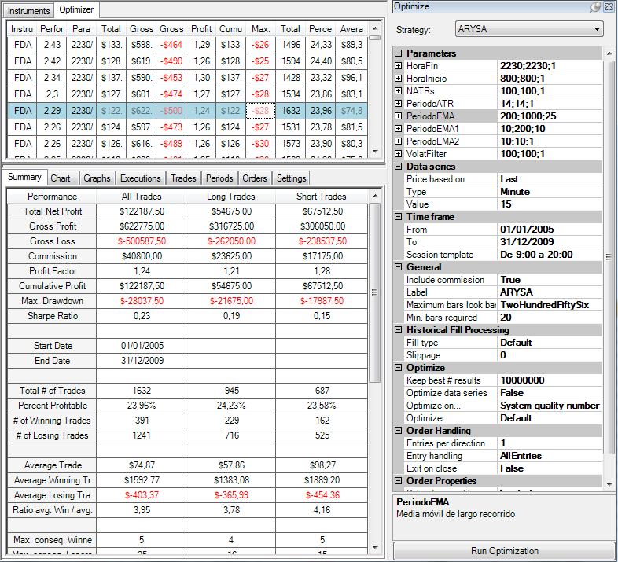
CONFIGURACIÓN DE LA OPTIMIZACIÓN. |  |  |  |  |  |  |  |  |  |  |  |  |  |  |  | Suma de Performance | Rótulos de columna
 |  |  |  |  |  |  |  |  |  |  |  |  |  |  |  | Rótulos de fila | 200 | 225 | 250 | 275 | 300 | 325 | 350 | 375 | 400 | 425 | 450 | 475 | 500 | 525 | 550 | 575 | 600 | 625 | 650 | 675 | 700 | 725 | 750 | 775 | 800 | 825 | 850 | 875 | 900 | 925 | 950 | 975 | 1000 | Total general
 |  |  |  |  |  |  |  |  |  |  |  |  |  |  |  | 10 | -0.39 | -0.51 | -0.41 | -0.41 | -0.54 | -0.59 | -0.52 | -0.55 | -0.48 | -0.28 | -0.2 | -0.17 | -0.28 | -0.29 | -0.17 | -0.21 | -0.08 | -0.29 | -0.3 | -0.31 | -0.43 | -0.46 | -0.37 | -0.47 | -0.62 | -0.51 | -0.54 | -0.49 | -0.39 | -0.33 | -0.38 | -0.39 | -0.6 | -12.96
 |  |  |  |  |  |  |  |  |  |  |  |  |  |  |  | 20 | 0.68 | 0.64 | 0.74 | 0.78 | 0.69 | 0.56 | 0.68 | 0.66 | 0.72 | 0.9 | 1.01 | 1.1 | 1.03 | 1.06 | 1.18 | 1.13 | 1.25 | 1.02 | 1.07 | 1.07 | 0.96 | 0.91 | 0.98 | 0.87 | 0.73 | 0.78 | 0.7 | 0.75 | 0.81 | 0.86 | 0.85 | 0.82 | 0.66 | 28.65
 |  |  |  |  |  |  |  |  |  |  |  |  |  |  |  | 30 | 0.7 | 0.74 | 0.89 | 0.88 | 0.82 | 0.72 | 0.83 | 0.87 | 0.9 | 1.11 | 1.26 | 1.35 | 1.29 | 1.35 | 1.45 | 1.39 | 1.57 | 1.34 | 1.4 | 1.39 | 1.29 | 1.24 | 1.3 | 1.16 | 1.03 | 1.1 | 1.05 | 1.11 | 1.16 | 1.16 | 1.12 | 1.07 | 0.92 | 36.96
 |  |  |  |  |  |  |  |  |  |  |  |  |  |  |  | 40 | 1.09 | 1.16 | 1.32 | 1.32 | 1.27 | 1.13 | 1.25 | 1.24 | 1.22 | 1.39 | 1.53 | 1.55 | 1.48 | 1.55 | 1.64 | 1.61 | 1.78 | 1.57 | 1.64 | 1.63 | 1.54 | 1.53 | 1.58 | 1.43 | 1.33 | 1.4 | 1.36 | 1.4 | 1.47 | 1.49 | 1.44 | 1.4 | 1.21 | 46.95
 |  |  |  |  |  |  |  |  |  |  |  |  |  |  |  | 50 | 0.96 | 1.03 | 1.2 | 1.24 | 1.22 | 1.07 | 1.19 | 1.23 | 1.21 | 1.36 | 1.48 | 1.51 | 1.46 | 1.57 | 1.66 | 1.62 | 1.78 | 1.56 | 1.65 | 1.67 | 1.58 | 1.55 | 1.6 | 1.49 | 1.36 | 1.39 | 1.36 | 1.42 | 1.5 | 1.5 | 1.45 | 1.41 | 1.2 | 46.48
 |  |  |  |  |  |  |  |  |  |  |  |  |  |  |  | 60 | 1.19 | 1.22 | 1.41 | 1.46 | 1.44 | 1.36 | 1.49 | 1.52 | 1.5 | 1.66 | 1.76 | 1.82 | 1.75 | 1.82 | 1.89 | 1.86 | 2.02 | 1.79 | 1.88 | 1.92 | 1.83 | 1.83 | 1.91 | 1.8 | 1.67 | 1.71 | 1.65 | 1.74 | 1.85 | 1.83 | 1.79 | 1.73 | 1.55 | 55.65
 |  |  |  |  |  |  |  |  |  |  |  |  |  |  |  | 70 | 1.53 | 1.59 | 1.77 | 1.84 | 1.83 | 1.76 | 1.91 | 1.95 | 1.93 | 2.09 | 2.18 | 2.25 | 2.18 | 2.22 | 2.29 | 2.25 | 2.42 | 2.19 | 2.22 | 2.25 | 2.15 | 2.18 | 2.25 | 2.15 | 2.04 | 2.1 | 2.04 | 2.11 | 2.22 | 2.2 | 2.17 | 2.11 | 1.93 | 68.3
 |  |  |  |  |  |  |  |  |  |  |  |  |  |  |  | 80 | 1.56 | 1.64 | 1.8 | 1.87 | 1.86 | 1.79 | 1.93 | 1.95 | 1.94 | 2.1 | 2.19 | 2.26 | 2.18 | 2.24 | 2.3 | 2.26 | 2.43 | 2.2 | 2.22 | 2.22 | 2.11 | 2.15 | 2.22 | 2.14 | 2.03 | 2.08 | 2.02 | 2.1 | 2.2 | 2.19 | 2.16 | 2.1 | 1.92 | 68.36
 |  |  |  |  |  |  |  |  |  |  |  |  |  |  |  | 90 | 1.58 | 1.62 | 1.78 | 1.85 | 1.84 | 1.77 | 1.89 | 1.9 | 1.89 | 2.04 | 2.12 | 2.18 | 2.12 | 2.18 | 2.22 | 2.18 | 2.34 | 2.12 | 2.14 | 2.11 | 2.02 | 2.05 | 2.12 | 2.04 | 1.94 | 1.98 | 1.93 | 1.99 | 2.09 | 2.07 | 2.05 | 2 | 1.84 | 65.99
 |  |  |  |  |  |  |  |  |  |  |  |  |  |  |  | 100 | 1.35 | 1.39 | 1.54 | 1.58 | 1.57 | 1.5 | 1.6 | 1.6 | 1.58 | 1.73 | 1.81 | 1.87 | 1.8 | 1.88 | 1.91 | 1.87 | 2.02 | 1.8 | 1.83 | 1.81 | 1.72 | 1.78 | 1.84 | 1.79 | 1.7 | 1.74 | 1.69 | 1.73 | 1.83 | 1.82 | 1.8 | 1.75 | 1.58 | 56.81
 |  |  |  |  |  |  |  |  |  |  |  |  |  |  |  | 110 | 1.37 | 1.41 | 1.55 | 1.59 | 1.58 | 1.52 | 1.61 | 1.6 | 1.58 | 1.72 | 1.81 | 1.86 | 1.8 | 1.88 | 1.91 | 1.87 | 2.03 | 1.79 | 1.83 | 1.8 | 1.72 | 1.77 | 1.84 | 1.79 | 1.7 | 1.72 | 1.67 | 1.73 | 1.82 | 1.81 | 1.78 | 1.73 | 1.55 | 56.74
 |  |  |  |  |  |  |  |  |  |  |  |  |  |  |  | 120 | 1.3 | 1.34 | 1.53 | 1.57 | 1.57 | 1.5 | 1.58 | 1.57 | 1.56 | 1.7 | 1.79 | 1.85 | 1.79 | 1.86 | 1.89 | 1.85 | 2.01 | 1.77 | 1.82 | 1.8 | 1.73 | 1.77 | 1.85 | 1.79 | 1.68 | 1.7 | 1.65 | 1.69 | 1.79 | 1.78 | 1.75 | 1.69 | 1.51 | 56.03
 |  |  |  |  |  |  |  |  |  |  |  |  |  |  |  | 130 | 1.24 | 1.32 | 1.48 | 1.52 | 1.52 | 1.46 | 1.54 | 1.55 | 1.53 | 1.65 | 1.74 | 1.79 | 1.72 | 1.79 | 1.83 | 1.8 | 1.95 | 1.72 | 1.74 | 1.74 | 1.67 | 1.72 | 1.78 | 1.71 | 1.61 | 1.64 | 1.59 | 1.63 | 1.7 | 1.7 | 1.67 | 1.61 | 1.44 | 54.1
 |  |  |  |  |  |  |  |  |  |  |  |  |  |  |  | 140 | 1.18 | 1.26 | 1.42 | 1.46 | 1.46 | 1.4 | 1.49 | 1.5 | 1.48 | 1.59 | 1.68 | 1.74 | 1.67 | 1.73 | 1.77 | 1.73 | 1.88 | 1.66 | 1.68 | 1.68 | 1.63 | 1.68 | 1.74 | 1.67 | 1.58 | 1.61 | 1.57 | 1.61 | 1.69 | 1.69 | 1.67 | 1.61 | 1.44 | 52.65
 |  |  |  |  |  |  |  |  |  |  |  |  |  |  |  | 150 | 1.09 | 1.17 | 1.35 | 1.38 | 1.36 | 1.29 | 1.37 | 1.38 | 1.35 | 1.47 | 1.56 | 1.62 | 1.55 | 1.61 | 1.65 | 1.61 | 1.76 | 1.53 | 1.56 | 1.55 | 1.51 | 1.56 | 1.63 | 1.56 | 1.46 | 1.51 | 1.46 | 1.51 | 1.59 | 1.59 | 1.56 | 1.52 | 1.34 | 49.01
 |  |  |  |  |  |  |  |  |  |  |  |  |  |  |  | 160 | 1.07 | 1.14 | 1.33 | 1.36 | 1.34 | 1.26 | 1.34 | 1.35 | 1.33 | 1.43 | 1.53 | 1.6 | 1.54 | 1.61 | 1.64 | 1.59 | 1.75 | 1.5 | 1.51 | 1.51 | 1.44 | 1.5 | 1.57 | 1.52 | 1.42 | 1.47 | 1.41 | 1.47 | 1.56 | 1.56 | 1.54 | 1.49 | 1.33 | 48.01
 |  |  |  |  |  |  |  |  |  |  |  |  |  |  |  | 170 | 1.16 | 1.23 | 1.42 | 1.45 | 1.43 | 1.35 | 1.43 | 1.43 | 1.41 | 1.51 | 1.61 | 1.69 | 1.62 | 1.68 | 1.72 | 1.67 | 1.82 | 1.57 | 1.58 | 1.59 | 1.52 | 1.57 | 1.65 | 1.6 | 1.5 | 1.54 | 1.48 | 1.55 | 1.64 | 1.63 | 1.61 | 1.57 | 1.42 | 50.65
 |  |  |  |  |  |  |  |  |  |  |  |  |  |  |  | 180 | 1.14 | 1.22 | 1.42 | 1.45 | 1.43 | 1.35 | 1.43 | 1.41 | 1.38 | 1.48 | 1.58 | 1.66 | 1.59 | 1.66 | 1.69 | 1.64 | 1.78 | 1.53 | 1.54 | 1.54 | 1.46 | 1.51 | 1.6 | 1.55 | 1.44 | 1.49 | 1.43 | 1.5 | 1.6 | 1.59 | 1.56 | 1.52 | 1.37 | 49.54
 |  |  |  |  |  |  |  |  |  |  |  |  |  |  |  | 190 | 1.24 | 1.32 | 1.53 | 1.56 | 1.55 | 1.47 | 1.56 | 1.53 | 1.51 | 1.59 | 1.7 | 1.78 | 1.71 | 1.77 | 1.8 | 1.77 | 1.91 | 1.64 | 1.66 | 1.66 | 1.59 | 1.64 | 1.71 | 1.67 | 1.57 | 1.56 | 1.5 | 1.57 | 1.67 | 1.66 | 1.61 | 1.56 | 1.43 | 53
 |  |  |  |  |  |  |  |  |  |  |  |  |  |  |  | 200 | 1.16 | 1.24 | 1.45 | 1.49 | 1.46 | 1.39 | 1.48 | 1.46 | 1.43 | 1.51 | 1.62 | 1.7 | 1.61 | 1.68 | 1.71 | 1.67 | 1.81 | 1.55 | 1.55 | 1.56 | 1.51 | 1.56 | 1.63 | 1.59 | 1.56 | 1.55 | 1.48 | 1.56 | 1.66 | 1.65 | 1.59 | 1.54 | 1.41 | 50.82
 |  |  |  |  |  |  |  |  |  |  |  |  |  |  |  | Total general | 22.2 | 23.17 | 26.52 | 27.24 | 26.7 | 25.06 | 27.08 | 27.15 | 26.97 | 29.75 | 31.76 | 33.01 | 31.61 | 32.85 | 33.98 | 33.16 | 36.23 | 31.56 | 32.22 | 32.19 | 30.55 | 31.04 | 32.43 | 30.85 | 28.73 | 29.56 | 28.5 | 29.68 | 31.46 | 31.45 | 30.79 | 29.84 | 26.45 | 981.74

Instrument | Performance | (HoraFin | HoraInicio | NATRs | PeriodoATR | PeriodoEMA | PeriodoEMA1 | PeriodoEMA2 | VolatFilter) | Total Net Profit | Gross Profit | Gross Loss | Profit Factor | Cumulative Profit | Max. Drawdown | Total # of Trades | Percent Profitable | Average Trade
FDAX 03-13 | 2 | 2230 | 800 | 100 | 14 | 975 | 90 | 10 | 100 | 115137.5 | 558937.5 | -443800 | 1.2594355566 | 115137.5 | -25850 | 1404 | 0.21937321937 | 82.006766382
FDAX 03-13 | 2.1 | 2230 | 800 | 100 | 14 | 975 | 80 | 10 | 100 | 113587.5 | 567950 | -454362.5 | 1.2499931222 | 113587.5 | -24462.5 | 1467 | 0.22835719155 | 77.428425358
FDAX 03-13 | 2.11 | 2230 | 800 | 100 | 14 | 975 | 70 | 10 | 100 | 110125 | 586600 | -476475 | 1.2311244032 | 110125 | -24187.5 | 1565 | 0.23194888179 | 70.367412141
FDAX 03-13 | 1.73 | 2230 | 800 | 100 | 14 | 975 | 60 | 10 | 100 | 90375 | 606587.5 | -516212.5 | 1.1750732499 | 90375 | -28087.5 | 1762 | 0.2304199773 | 51.291146425
FDAX 03-13 | 1.41 | 2230 | 800 | 100 | 14 | 975 | 50 | 10 | 100 | 73612.5 | 630775 | -557162.5 | 1.1321203419 | 73612.5 | -30587.5 | 1920 | 0.23802083333 | 38.33984375
FDAX 03-13 | 1.4 | 2230 | 800 | 100 | 14 | 975 | 40 | 10 | 100 | 75025 | 673212.5 | -598187.5 | 1.1254205412 | 75025 | -22587.5 | 2141 | 0.24521251752 | 35.042036432
FDAX 03-13 | 1.07 | 2230 | 800 | 100 | 14 | 975 | 30 | 10 | 100 | 58612.5 | 727937.5 | -669325 | 1.0875695664 | 58612.5 | -25500 | 2487 | 0.2488942501 | 23.567551267
FDAX 03-13 | 1.54 | 2230 | 800 | 100 | 14 | 975 | 200 | 10 | 100 | 90637.5 | 466712.5 | -376075 | 1.2410091072 | 90637.5 | -33325 | 953 | 0.20356768101 | 95.107555089
FDAX 03-13 | 0.82 | 2230 | 800 | 100 | 14 | 975 | 20 | 10 | 100 | 45737.5 | 808075 | -762337.5 | 1.0599963927 | 45737.5 | -27175 | 3023 | 0.26132980483 | 15.129837909
FDAX 03-13 | 1.56 | 2230 | 800 | 100 | 14 | 975 | 190 | 10 | 100 | 92062.5 | 472112.5 | -380050 | 1.2422378634 | 92062.5 | -31037.5 | 972 | 0.20884773663 | 94.714506173
FDAX 03-13 | 1.52 | 2230 | 800 | 100 | 14 | 975 | 180 | 10 | 100 | 92087.5 | 484400 | -392312.5 | 1.2347299665 | 92087.5 | -34650 | 999 | 0.20620620621 | 92.17967968
FDAX 03-13 | 1.57 | 2230 | 800 | 100 | 14 | 975 | 170 | 10 | 100 | 95137.5 | 493650 | -398512.5 | 1.2387315329 | 95137.5 | -31800 | 1020 | 0.20490196078 | 93.272058824
FDAX 03-13 | 1.49 | 2230 | 800 | 100 | 14 | 975 | 160 | 10 | 100 | 91012.5 | 500750 | -409737.5 | 1.2221239208 | 91012.5 | -31500 | 1049 | 0.204957102 | 86.761201144
FDAX 03-13 | 1.52 | 2230 | 800 | 100 | 14 | 975 | 150 | 10 | 100 | 94150 | 510750 | -416600 | 1.2259961594 | 94150 | -30437.5 | 1092 | 0.20421245421 | 86.217948718
FDAX 03-13 | 1.61 | 2230 | 800 | 100 | 14 | 975 | 140 | 10 | 100 | 100775 | 524275 | -423500 | 1.237957497 | 100775 | -31525 | 1139 | 0.20017559263 | 88.476733977
FDAX 03-13 | 1.61 | 2230 | 800 | 100 | 14 | 975 | 130 | 10 | 100 | 100712.5 | 531287.5 | -430575 | 1.2339023399 | 100712.5 | -33375 | 1180 | 0.20338983051 | 85.349576271
FDAX 03-13 | 1.69 | 2230 | 800 | 100 | 14 | 975 | 120 | 10 | 100 | 101225 | 535937.5 | -434712.5 | 1.2328550479 | 101225 | -31062.5 | 1219 | 0.20262510254 | 83.039376538
FDAX 03-13 | 1.73 | 2230 | 800 | 100 | 14 | 975 | 110 | 10 | 100 | 104125 | 547175 | -443050 | 1.2350186209 | 104125 | -31162.5 | 1283 | 0.20265003897 | 81.157443492
FDAX 03-13 | 1.75 | 2230 | 800 | 100 | 14 | 975 | 100 | 10 | 100 | 103662.5 | 554987.5 | -451325 | 1.2296848169 | 103662.5 | -31075 | 1358 | 0.20692194404 | 76.334683358
FDAX 03-13 | -0.39 | 2230 | 800 | 100 | 14 | 975 | 10 | 10 | 100 | -21300 | 910562.5 | -931862.5 | 0.97714255054 | -21300 | -52637.5 | 4222 | 0.28706774041 | -5.0450023685
FDAX 03-13 | 2.05 | 2230 | 800 | 100 | 14 | 950 | 90 | 10 | 100 | 118512.5 | 560825 | -442312.5 | 1.267938392 | 118512.5 | -27562.5 | 1409 | 0.21859474805 | 84.111071682
FDAX 03-13 | 2.16 | 2230 | 800 | 100 | 14 | 950 | 80 | 10 | 100 | 116962.5 | 569612.5 | -452650 | 1.2583950072 | 116962.5 | -26175 | 1473 | 0.22742701969 | 79.404276986
FDAX 03-13 | 2.17 | 2230 | 800 | 100 | 14 | 950 | 70 | 10 | 100 | 113500 | 588437.5 | -474937.5 | 1.238978813 | 113500 | -25900 | 1571 | 0.23106301719 | 72.246976448
FDAX 03-13 | 1.79 | 2230 | 800 | 100 | 14 | 950 | 60 | 10 | 100 | 93537.5 | 608425 | -514887.5 | 1.1816658979 | 93537.5 | -29800 | 1768 | 0.23020361991 | 52.905825792
FDAX 03-13 | 1.45 | 2230 | 800 | 100 | 14 | 950 | 50 | 10 | 100 | 75525 | 632900 | -557375 | 1.1355012335 | 75525 | -32037.5 | 1926 | 0.23779854621 | 39.213395639
FDAX 03-13 | 1.44 | 2230 | 800 | 100 | 14 | 950 | 40 | 10 | 100 | 77187.5 | 675437.5 | -598250 | 1.1290221479 | 77187.5 | -21562.5 | 2147 | 0.24406148114 | 35.951327434
FDAX 03-13 | 1.12 | 2230 | 800 | 100 | 14 | 950 | 30 | 10 | 100 | 61712.5 | 729712.5 | -668000 | 1.092383982 | 61712.5 | -24437.5 | 2492 | 0.24839486356 | 24.764245586
FDAX 03-13 | 1.59 | 2230 | 800 | 100 | 14 | 950 | 200 | 10 | 100 | 93425 | 469637.5 | -376212.5 | 1.2483303984 | 93425 | -35150 | 958 | 0.20146137787 | 97.520876827
FDAX 03-13 | 0.85 | 2230 | 800 | 100 | 14 | 950 | 20 | 10 | 100 | 47537.5 | 809187.5 | -761650 | 1.0624138384 | 47537.5 | -25675 | 3028 | 0.25990752972 | 15.699306473
FDAX 03-13 | 1.61 | 2230 | 800 | 100 | 14 | 950 | 190 | 10 | 100 | 94850 | 475350 | -380500 | 1.2492772668 | 94850 | -32862.5 | 977 | 0.20573183214 | 97.082906858
FDAX 03-13 | 1.56 | 2230 | 800 | 100 | 14 | 950 | 180 | 10 | 100 | 94750 | 487637.5 | -392887.5 | 1.2411631828 | 94750 | -32275 | 1005 | 0.20298507463 | 94.278606965
FDAX 03-13 | 1.61 | 2230 | 800 | 100 | 14 | 950 | 170 | 10 | 100 | 97800 | 496487.5 | -398687.5 | 1.2453049067 | 97800 | -33087.5 | 1026 | 0.20175438596 | 95.321637427
FDAX 03-13 | 1.54 | 2230 | 800 | 100 | 14 | 950 | 160 | 10 | 100 | 93887.5 | 503587.5 | -409700 | 1.2291615816 | 93887.5 | -33125 | 1055 | 0.2018957346 | 88.992890995
FDAX 03-13 | 1.56 | 2230 | 800 | 100 | 14 | 950 | 150 | 10 | 100 | 96962.5 | 513525 | -416562.5 | 1.232768192 | 96962.5 | -32150 | 1098 | 0.20127504554 | 88.308287796
FDAX 03-13 | 1.67 | 2230 | 800 | 100 | 14 | 950 | 140 | 10 | 100 | 104462.5 | 526712.5 | -422250 | 1.2473949082 | 104462.5 | -33237.5 | 1144 | 0.1993006993 | 91.313374126
FDAX 03-13 | 1.67 | 2230 | 800 | 100 | 14 | 950 | 130 | 10 | 100 | 104825 | 533900 | -429075 | 1.2443046088 | 104825 | -35087.5 | 1184 | 0.2035472973 | 88.534628378
FDAX 03-13 | 1.75 | 2230 | 800 | 100 | 14 | 950 | 120 | 10 | 100 | 105100 | 538487.5 | -433387.5 | 1.242508148 | 105100 | -32775 | 1223 | 0.20278004906 | 85.936222404
FDAX 03-13 | 1.78 | 2230 | 800 | 100 | 14 | 950 | 110 | 10 | 100 | 107350 | 549675 | -442325 | 1.2426948511 | 107350 | -32875 | 1290 | 0.2015503876 | 83.217054264
FDAX 03-13 | 1.8 | 2230 | 800 | 100 | 14 | 950 | 100 | 10 | 100 | 106987.5 | 557625 | -450637.5 | 1.237413664 | 106987.5 | -32787.5 | 1365 | 0.20586080586 | 78.379120879
FDAX 03-13 | -0.38 | 2230 | 800 | 100 | 14 | 950 | 10 | 10 | 100 | -20725 | 910850 | -931575 | 0.97775273059 | -20725 | -51350 | 4232 | 0.28709829868 | -4.8972117202
FDAX 03-13 | 2.07 | 2230 | 800 | 100 | 14 | 925 | 90 | 10 | 100 | 120075 | 565937.5 | -445862.5 | 1.2693094844 | 120075 | -26137.5 | 1397 | 0.22118826056 | 85.952040086
FDAX 03-13 | 2.19 | 2230 | 800 | 100 | 14 | 925 | 80 | 10 | 100 | 118650 | 574787.5 | -456137.5 | 1.2601189334 | 118650 | -24750 | 1460 | 0.2301369863 | 81.267123288
FDAX 03-13 | 2.2 | 2230 | 800 | 100 | 14 | 925 | 70 | 10 | 100 | 115375 | 593687.5 | -478312.5 | 1.2412125964 | 115375 | -24475 | 1558 | 0.23491655969 | 74.053273427
FDAX 03-13 | 1.83 | 2230 | 800 | 100 | 14 | 925 | 60 | 10 | 100 | 95925 | 613512.5 | -517587.5 | 1.1853309827 | 95925 | -28375 | 1755 | 0.23418803419 | 54.658119658
FDAX 03-13 | 1.5 | 2230 | 800 | 100 | 14 | 925 | 50 | 10 | 100 | 78700 | 638075 | -559375 | 1.1406927374 | 78700 | -30825 | 1911 | 0.24175824176 | 41.182626897
FDAX 03-13 | 1.49 | 2230 | 800 | 100 | 14 | 925 | 40 | 10 | 100 | 80350 | 681762.5 | -601412.5 | 1.133602145 | 80350 | -21725 | 2135 | 0.24730679157 | 37.634660422
FDAX 03-13 | 1.16 | 2230 | 800 | 100 | 14 | 925 | 30 | 10 | 100 | 63862.5 | 735362.5 | -671500 | 1.0951042442 | 63862.5 | -23562.5 | 2479 | 0.25131101251 | 25.761395724
FDAX 03-13 | 1.65 | 2230 | 800 | 100 | 14 | 925 | 200 | 10 | 100 | 97075 | 473012.5 | -375937.5 | 1.2582211139 | 97075 | -36212.5 | 950 | 0.20631578947 | 102.18421053
FDAX 03-13 | 0.86 | 2230 | 800 | 100 | 14 | 925 | 20 | 10 | 100 | 48662.5 | 813550 | -764887.5 | 1.0636204671 | 48662.5 | -23900 | 3019 | 0.2626697582 | 16.11874793
FDAX 03-13 | 1.66 | 2230 | 800 | 100 | 14 | 925 | 190 | 10 | 100 | 97875 | 478725 | -380850 | 1.2569909413 | 97875 | -33925 | 970 | 0.21030927835 | 100.90206186
FDAX 03-13 | 1.59 | 2230 | 800 | 100 | 14 | 925 | 180 | 10 | 100 | 96750 | 491012.5 | -394262.5 | 1.2453948829 | 96750 | -31000 | 998 | 0.20741482966 | 96.943887776
FDAX 03-13 | 1.63 | 2230 | 800 | 100 | 14 | 925 | 170 | 10 | 100 | 99350 | 500087.5 | -400737.5 | 1.2479179014 | 99350 | -31662.5 | 1020 | 0.20784313725 | 97.401960784
FDAX 03-13 | 1.56 | 2230 | 800 | 100 | 14 | 925 | 160 | 10 | 100 | 95625 | 507187.5 | -411562.5 | 1.2323462415 | 95625 | -31700 | 1049 | 0.20781696854 | 91.158245949
FDAX 03-13 | 1.59 | 2230 | 800 | 100 | 14 | 925 | 150 | 10 | 100 | 98900 | 517237.5 | -418337.5 | 1.2364119879 | 98900 | -30725 | 1091 | 0.20714940422 | 90.650779102
FDAX 03-13 | 1.69 | 2230 | 800 | 100 | 14 | 925 | 140 | 10 | 100 | 106050 | 530462.5 | -424412.5 | 1.249874827 | 106050 | -31812.5 | 1137 | 0.20404573439 | 93.27176781
FDAX 03-13 | 1.7 | 2230 | 800 | 100 | 14 | 925 | 130 | 10 | 100 | 106662.5 | 537625 | -430962.5 | 1.2474983322 | 106662.5 | -33662.5 | 1176 | 0.20833333333 | 90.699404762
FDAX 03-13 | 1.78 | 2230 | 800 | 100 | 14 | 925 | 120 | 10 | 100 | 107037.5 | 542887.5 | -435850 | 1.2455833429 | 107037.5 | -31350 | 1214 | 0.20757825371 | 88.169275124
...

OPT3 Filtro Horario
...
Mercado | DAX
 | Steps: | 15 | 15 | Fijo (Desact) | Fijo | Fijo | Fijo | Fijo | Fijo (Desact)

Plantilla de sesión |  | 9:00 - 2000

Filtro Horario Rango óptimo operacional (HoraFin) |  |  |  |  |  | 1635-1995
Filtro Horario Rango óptimo operacional (Hora Inicio) |  |  |  |  |  | 915
Parámetros seleccionados |  |  |  |  |  | 915-1830

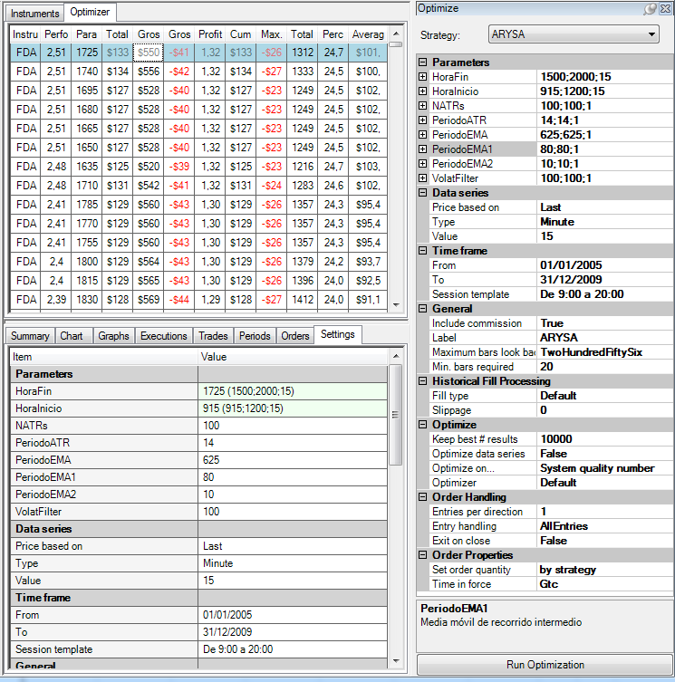
 | 915 | 930 | 945 | 960 | 975 | 990 | 1005 | 1020 | 1035 | 1050 | 1065 | 1080
1500 | 1.58 | 0.89 | 0.74 | 0.31 | 0.31 | 0.31 | 0.43 | 0.5 | 0.44 | 0.31 | 0.31 | 0.31
1515 | 1.66 | 0.99 | 0.85 | 0.44 | 0.44 | 0.44 | 0.57 | 0.62 | 0.57 | 0.47 | 0.47 | 0.47
1530 | 1.6 | 0.94 | 0.8 | 0.39 | 0.39 | 0.39 | 0.47 | 0.52 | 0.47 | 0.37 | 0.37 | 0.37
1545 | 1.5 | 0.86 | 0.73 | 0.31 | 0.31 | 0.31 | 0.39 | 0.45 | 0.38 | 0.29 | 0.29 | 0.29
1560 | 1.5 | 0.86 | 0.73 | 0.31 | 0.31 | 0.31 | 0.39 | 0.45 | 0.38 | 0.29 | 0.29 | 0.29
1575 | 1.5 | 0.86 | 0.73 | 0.31 | 0.31 | 0.31 | 0.39 | 0.45 | 0.38 | 0.29 | 0.29 | 0.29
1590 | 1.5 | 0.86 | 0.73 | 0.31 | 0.31 | 0.31 | 0.39 | 0.45 | 0.38 | 0.29 | 0.29 | 0.29
1605 | 1.68 | 1.07 | 0.97 | 0.55 | 0.55 | 0.55 | 0.62 | 0.7 | 0.64 | 0.55 | 0.55 | 0.55
1620 | 2.16 | 1.58 | 1.47 | 1.07 | 1.07 | 1.07 | 1.15 | 1.26 | 1.22 | 1.13 | 1.13 | 1.13
1635 | 2.48 | 1.95 | 1.85 | 1.46 | 1.46 | 1.46 | 1.54 | 1.65 | 1.62 | 1.53 | 1.53 | 1.53
1650 | 2.51 | 1.97 | 1.82 | 1.44 | 1.44 | 1.44 | 1.54 | 1.65 | 1.63 | 1.56 | 1.56 | 1.56
1665 | 2.51 | 1.97 | 1.82 | 1.44 | 1.44 | 1.44 | 1.54 | 1.65 | 1.63 | 1.56 | 1.56 | 1.56
1680 | 2.51 | 1.97 | 1.82 | 1.44 | 1.44 | 1.44 | 1.54 | 1.65 | 1.63 | 1.56 | 1.56 | 1.56
1695 | 2.51 | 1.97 | 1.82 | 1.44 | 1.44 | 1.44 | 1.54 | 1.65 | 1.63 | 1.56 | 1.56 | 1.56
1710 | 2.48 | 1.98 | 1.86 | 1.57 | 1.57 | 1.57 | 1.6 | 1.7 | 1.68 | 1.64 | 1.64 | 1.64
1725 | 2.51 | 2 | 1.88 | 1.63 | 1.63 | 1.63 | 1.63 | 1.72 | 1.69 | 1.65 | 1.65 | 1.65
1740 | 2.51 | 2.02 | 1.9 | 1.68 | 1.68 | 1.68 | 1.69 | 1.71 | 1.68 | 1.65 | 1.65 | 1.65
1755 | 2.41 | 1.94 | 1.86 | 1.64 | 1.64 | 1.64 | 1.64 | 1.65 | 1.61 | 1.58 | 1.58 | 1.58
1770 | 2.41 | 1.94 | 1.86 | 1.64 | 1.64 | 1.64 | 1.64 | 1.65 | 1.61 | 1.58 | 1.58 | 1.58
1785 | 2.41 | 1.94 | 1.86 | 1.64 | 1.64 | 1.64 | 1.64 | 1.65 | 1.61 | 1.58 | 1.58 | 1.58
1800 | 2.4 | 1.96 | 1.89 | 1.69 | 1.69 | 1.69 | 1.69 | 1.7 | 1.62 | 1.59 | 1.59 | 1.59
1815 | 2.4 | 1.94 | 1.87 | 1.69 | 1.69 | 1.69 | 1.68 | 1.68 | 1.61 | 1.59 | 1.59 | 1.59
1830 | 2.39 | 1.94 | 1.89 | 1.71 | 1.71 | 1.71 | 1.71 | 1.72 | 1.64 | 1.63 | 1.63 | 1.63
1845 | 2.35 | 1.91 | 1.87 | 1.71 | 1.71 | 1.71 | 1.7 | 1.71 | 1.64 | 1.62 | 1.62 | 1.62
1860 | 2.35 | 1.91 | 1.87 | 1.71 | 1.71 | 1.71 | 1.7 | 1.71 | 1.64 | 1.62 | 1.62 | 1.62
1875 | 2.35 | 1.91 | 1.87 | 1.71 | 1.71 | 1.71 | 1.7 | 1.71 | 1.64 | 1.62 | 1.62 | 1.62
1890 | 2.35 | 1.91 | 1.87 | 1.71 | 1.71 | 1.71 | 1.7 | 1.71 | 1.64 | 1.62 | 1.62 | 1.62
1905 | 2.27 | 1.85 | 1.79 | 1.64 | 1.64 | 1.64 | 1.63 | 1.63 | 1.56 | 1.54 | 1.54 | 1.54
1920 | 2.19 | 1.77 | 1.7 | 1.55 | 1.55 | 1.55 | 1.53 | 1.54 | 1.47 | 1.45 | 1.45 | 1.45
1935 | 2.13 | 1.72 | 1.65 | 1.5 | 1.5 | 1.5 | 1.5 | 1.51 | 1.45 | 1.44 | 1.44 | 1.44
1950 | 2.17 | 1.79 | 1.73 | 1.62 | 1.62 | 1.62 | 1.62 | 1.65 | 1.59 | 1.58 | 1.58 | 1.58
1965 | 2.17 | 1.79 | 1.73 | 1.62 | 1.62 | 1.62 | 1.62 | 1.65 | 1.59 | 1.58 | 1.58 | 1.58
1980 | 2.17 | 1.79 | 1.73 | 1.62 | 1.62 | 1.62 | 1.62 | 1.65 | 1.59 | 1.58 | 1.58 | 1.58
1995 | 2.17 | 1.79 | 1.73 | 1.62 | 1.62 | 1.62 | 1.62 | 1.65 | 1.59 | 1.58 | 1.58 | 1.58
CONFIGURACIÓN DE LA OPTIMIZACIÓN. |  |  |  |  |  |  |  |  |  |  |  |  |  |  |  |  |  |  | Suma de Performance | Rótulos de columna
 |  |  |  |  |  |  |  |  |  |  |  |  |  |  |  |  |  |  | Rótulos de fila | 915 | 930 | 945 | 960 | 975
 |  |  |  |  |  |  |  |  |  |  |  |  |  |  |  |  |  |  | 1500 | 1.58 | 0.89 | 0.74 | 0.31 | 0.31
 |  |  |  |  |  |  |  |  |  |  |  |  |  |  |  |  |  |  | 1515 | 1.66 | 0.99 | 0.85 | 0.44 | 0.44
 |  |  |  |  |  |  |  |  |  |  |  |  |  |  |  |  |  |  | 1530 | 1.6 | 0.94 | 0.8 | 0.39 | 0.39
 |  |  |  |  |  |  |  |  |  |  |  |  |  |  |  |  |  |  | 1545 | 1.5 | 0.86 | 0.73 | 0.31 | 0.31
 |  |  |  |  |  |  |  |  |  |  |  |  |  |  |  |  |  |  | 1560 | 1.5 | 0.86 | 0.73 | 0.31 | 0.31
 |  |  |  |  |  |  |  |  |  |  |  |  |  |  |  |  |  |  | 1575 | 1.5 | 0.86 | 0.73 | 0.31 | 0.31
 |  |  |  |  |  |  |  |  |  |  |  |  |  |  |  |  |  |  | 1590 | 1.5 | 0.86 | 0.73 | 0.31 | 0.31
 |  |  |  |  |  |  |  |  |  |  |  |  |  |  |  |  |  |  | 1605 | 1.68 | 1.07 | 0.97 | 0.55 | 0.55
 |  |  |  |  |  |  |  |  |  |  |  |  |  |  |  |  |  |  | 1620 | 2.16 | 1.58 | 1.47 | 1.07 | 1.07
 |  |  |  |  |  |  |  |  |  |  |  |  |  |  |  |  |  |  | 1635 | 2.48 | 1.95 | 1.85 | 1.46 | 1.46
 |  |  |  |  |  |  |  |  |  |  |  |  |  |  |  |  |  |  | 1650 | 2.51 | 1.97 | 1.82 | 1.44 | 1.44
 |  |  |  |  |  |  |  |  |  |  |  |  |  |  |  |  |  |  | 1665 | 2.51 | 1.97 | 1.82 | 1.44 | 1.44
 |  |  |  |  |  |  |  |  |  |  |  |  |  |  |  |  |  |  | 1680 | 2.51 | 1.97 | 1.82 | 1.44 | 1.44
 |  |  |  |  |  |  |  |  |  |  |  |  |  |  |  |  |  |  | 1695 | 2.51 | 1.97 | 1.82 | 1.44 | 1.44
 |  |  |  |  |  |  |  |  |  |  |  |  |  |  |  |  |  |  | 1710 | 2.48 | 1.98 | 1.86 | 1.57 | 1.57
 |  |  |  |  |  |  |  |  |  |  |  |  |  |  |  |  |  |  | 1725 | 2.51 | 2 | 1.88 | 1.63 | 1.63
 |  |  |  |  |  |  |  |  |  |  |  |  |  |  |  |  |  |  | 1740 | 2.51 | 2.02 | 1.9 | 1.68 | 1.68
 |  |  |  |  |  |  |  |  |  |  |  |  |  |  |  |  |  |  | 1755 | 2.41 | 1.94 | 1.86 | 1.64 | 1.64
 |  |  |  |  |  |  |  |  |  |  |  |  |  |  |  |  |  |  | 1770 | 2.41 | 1.94 | 1.86 | 1.64 | 1.64
 |  |  |  |  |  |  |  |  |  |  |  |  |  |  |  |  |  |  | 1785 | 2.41 | 1.94 | 1.86 | 1.64 | 1.64
 |  |  |  |  |  |  |  |  |  |  |  |  |  |  |  |  |  |  | 1800 | 2.4 | 1.96 | 1.89 | 1.69 | 1.69
 |  |  |  |  |  |  |  |  |  |  |  |  |  |  |  |  |  |  | 1815 | 2.4 | 1.94 | 1.87 | 1.69 | 1.69
 |  |  |  |  |  |  |  |  |  |  |  |  |  |  |  |  |  |  | 1830 | 2.39 | 1.94 | 1.89 | 1.71 | 1.71
 |  |  |  |  |  |  |  |  |  |  |  |  |  |  |  |  |  |  | 1845 | 2.35 | 1.91 | 1.87 | 1.71 | 1.71
 |  |  |  |  |  |  |  |  |  |  |  |  |  |  |  |  |  |  | 1860 | 2.35 | 1.91 | 1.87 | 1.71 | 1.71
 |  |  |  |  |  |  |  |  |  |  |  |  |  |  |  |  |  |  | 1875 | 2.35 | 1.91 | 1.87 | 1.71 | 1.71
 |  |  |  |  |  |  |  |  |  |  |  |  |  |  |  |  |  |  | 1890 | 2.35 | 1.91 | 1.87 | 1.71 | 1.71
 |  |  |  |  |  |  |  |  |  |  |  |  |  |  |  |  |  |  | 1905 | 2.27 | 1.85 | 1.79 | 1.64 | 1.64
 |  |  |  |  |  |  |  |  |  |  |  |  |  |  |  |  |  |  | 1920 | 2.19 | 1.77 | 1.7 | 1.55 | 1.55
 |  |  |  |  |  |  |  |  |  |  |  |  |  |  |  |  |  |  | 1935 | 2.13 | 1.72 | 1.65 | 1.5 | 1.5 | 1.5 | 1.5 | 1.51 | 1.45 | 1.44 | 1.44 | 1.44 | 1.44 | 1.38 | 1.43 | 1.26 | 1.39 | 1.39 | 1.39 | 1.39 | 29.85
 |  |  |  |  |  |  |  |  |  |  |  |  |  |  |  |  |  |  | 1950 | 2.17 | 1.79 | 1.73 | 1.62 | 1.62 | 1.62 | 1.62 | 1.65 | 1.59 | 1.58 | 1.58 | 1.58 | 1.58 | 1.51 | 1.55 | 1.4 | 1.53 | 1.53 | 1.53 | 1.53 | 32.31
 |  |  |  |  |  |  |  |  |  |  |  |  |  |  |  |  |  |  | 1965 | 2.17 | 1.79 | 1.73 | 1.62 | 1.62 | 1.62 | 1.62 | 1.65 | 1.59 | 1.58 | 1.58 | 1.58 | 1.58 | 1.51 | 1.55 | 1.4 | 1.53 | 1.53 | 1.53 | 1.53 | 32.31
 |  |  |  |  |  |  |  |  |  |  |  |  |  |  |  |  |  |  | 1980 | 2.17 | 1.79 | 1.73 | 1.62 | 1.62 | 1.62 | 1.62 | 1.65 | 1.59 | 1.58 | 1.58 | 1.58 | 1.58 | 1.51 | 1.55 | 1.4 | 1.53 | 1.53 | 1.53 | 1.53 | 32.31
 |  |  |  |  |  |  |  |  |  |  |  |  |  |  |  |  |  |  | 1995 | 2.17 | 1.79 | 1.73 | 1.62 | 1.62 | 1.62 | 1.62 | 1.65 | 1.59 | 1.58 | 1.58 | 1.58 | 1.58 | 1.51 | 1.55 | 1.4 | 1.53 | 1.53 | 1.53 | 1.53 | 32.31
 |  |  |  |  |  |  |  |  |  |  |  |  |  |  |  |  |  |  | Total general | 73.79 | 56.54 | 53.29 | 44.12 | 44.12 | 44.12 | 45.36 | 46.95 | 45.15 | 43.48 | 43.48 | 43.48 | 43.48 | 40.63 | 42.24 | 35.42 | 39 | 39 | 39 | 39 | 901.65

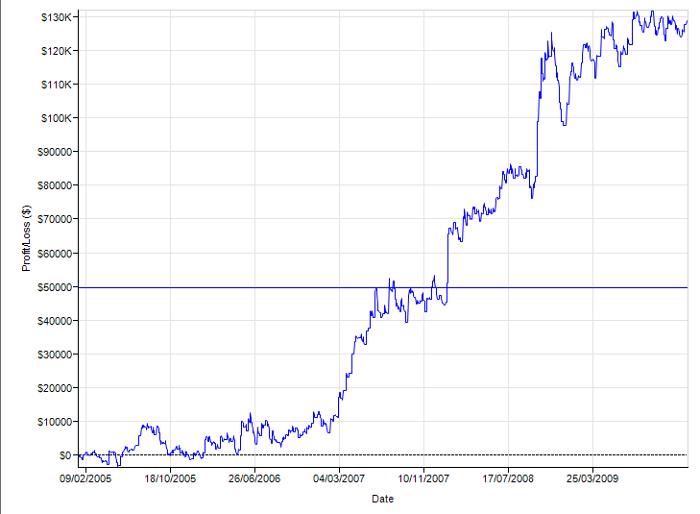

915 HoraInicio
1830 Hora Fin

Instrument | Performance | (HoraFin | HoraInicio | NATRs | PeriodoATR | PeriodoEMA | PeriodoEMA1 | PeriodoEMA2 | VolatFilter) | Total Net Profit | Gross Profit | Gross Loss | Profit Factor | Cumulative Profit | Max. Drawdown | Total # of Trades | Percent Profitable | Average Trade
FDAX 03-13 | 1.62 | 1995 | 990 | 100 | 14 | 625 | 80 | 10 | 100 | 88200 | 564737.5 | -476537.5 | 1.1850851192 | 88200 | -32587.5 | 1428 | 0.2380952381 | 61.764705882
FDAX 03-13 | 1.62 | 1995 | 975 | 100 | 14 | 625 | 80 | 10 | 100 | 88200 | 564737.5 | -476537.5 | 1.1850851192 | 88200 | -32587.5 | 1428 | 0.2380952381 | 61.764705882
FDAX 03-13 | 1.62 | 1995 | 960 | 100 | 14 | 625 | 80 | 10 | 100 | 88200 | 564737.5 | -476537.5 | 1.1850851192 | 88200 | -32587.5 | 1428 | 0.2380952381 | 61.764705882
FDAX 03-13 | 1.73 | 1995 | 945 | 100 | 14 | 625 | 80 | 10 | 100 | 94837.5 | 570012.5 | -475175 | 1.1995843637 | 94837.5 | -29800 | 1448 | 0.23549723757 | 65.49551105
FDAX 03-13 | 1.79 | 1995 | 930 | 100 | 14 | 625 | 80 | 10 | 100 | 97825 | 575750 | -477925 | 1.2046869279 | 97825 | -28675 | 1468 | 0.23841961853 | 66.638283379
FDAX 03-13 | 2.17 | 1995 | 915 | 100 | 14 | 625 | 80 | 10 | 100 | 119000 | 588450 | -469450 | 1.2534881244 | 119000 | -25562.5 | 1495 | 0.2381270903 | 79.598662207
 |  |  |  |  |  |  |  |  |  |  |  |  | 1.1792220581 | 81900 | -30775 | 1280 | 0.246875 | 63.984375
 |  |  |  |  |  |  |  |  |  |  |  |  | 1.1792220581 | 81900 | -30775 | 1280 | 0.246875 | 63.984375
 |  |  |  |  |  |  |  |  |  |  |  |  | 1.1792220581 | 81900 | -30775 | 1280 | 0.246875 | 63.984375
 |  |  |  |  |  |  |  |  |  |  |  |  | 1.1792220581 | 81900 | -30775 | 1280 | 0.246875 | 63.984375
 |  |  |  |  |  |  |  |  |  |  |  |  | 1.161416689 | 75200 | -31550 | 1306 | 0.24425727412 | 57.580398162
 |  |  |  |  |  |  |  |  |  |  |  |  | 1.1809647838 | 83375 | -31012.5 | 1319 | 0.24260803639 | 63.210765732
 |  |  |  |  |  |  |  |  |  |  |  |  | 1.1749636726 | 81275 | -30525 | 1340 | 0.23955223881 | 60.652985075
 |  |  |  |  |  |  |  |  |  |  |  |  | 1.1839850823 | 85100 | -31537.5 | 1356 | 0.24262536873 | 62.758112094
 |  |  |  |  |  |  |  |  |  |  |  |  | 1.1839850823 | 85100 | -31537.5 | 1356 | 0.24262536873 | 62.758112094
 |  |  |  |  |  |  |  |  |  |  |  |  | 1.1839850823 | 85100 | -31537.5 | 1356 | 0.24262536873 | 62.758112094
 |  |  |  |  |  |  |  |  |  |  |  |  | 1.1839850823 | 85100 | -31537.5 | 1356 | 0.24262536873 | 62.758112094
 |  |  |  |  |  |  |  |  |  |  |  |  | 1.1850876957 | 86137.5 | -30587.5 | 1372 | 0.23979591837 | 62.782434402
 |  |  |  |  |  |  |  |  |  |  |  |  | 1.1910012878 | 88987.5 | -30400 | 1389 | 0.24118070554 | 64.06587473
 |  |  |  |  |  |  |  |  |  |  |  |  | 1.1856184641 | 87862.5 | -30262.5 | 1406 | 0.24039829303 | 62.491109531
 |  |  |  |  |  |  |  |  |  |  |  |  | 1.1850851192 | 88200 | -32587.5 | 1428 | 0.2380952381 | 61.764705882
 |  |  |  |  |  |  |  |  |  |  |  |  | 1.1850851192 | 88200 | -32587.5 | 1428 | 0.2380952381 | 61.764705882
 |  |  |  |  |  |  |  |  |  |  |  |  | 1.1850851192 | 88200 | -32587.5 | 1428 | 0.2380952381 | 61.764705882
 |  |  |  |  |  |  |  |  |  |  |  |  | 1.1995843637 | 94837.5 | -29800 | 1448 | 0.23549723757 | 65.49551105
 |  |  |  |  |  |  |  |  |  |  |  |  | 1.2046869279 | 97825 | -28675 | 1468 | 0.23841961853 | 66.638283379
 |  |  |  |  |  |  |  |  |  |  |  |  | 1.2534881244 | 119000 | -25562.5 | 1495 | 0.2381270903 | 79.598662207
 |  |  |  |  |  |  |  |  |  |  |  |  | 1.1792220581 | 81900 | -30775 | 1280 | 0.246875 | 63.984375
 |  |  |  |  |  |  |  |  |  |  |  |  | 1.1792220581 | 81900 | -30775 | 1280 | 0.246875 | 63.984375
 |  |  |  |  |  |  |  |  |  |  |  |  | 1.1792220581 | 81900 | -30775 | 1280 | 0.246875 | 63.984375
 |  |  |  |  |  |  |  |  |  |  |  |  | 1.1792220581 | 81900 | -30775 | 1280 | 0.246875 | 63.984375
 |  |  |  |  |  |  |  |  |  |  |  |  | 1.161416689 | 75200 | -31550 | 1306 | 0.24425727412 | 57.580398162
 |  |  |  |  |  |  |  |  |  |  |  |  | 1.1809647838 | 83375 | -31012.5 | 1319 | 0.24260803639 | 63.210765732
...

OPT4 Filtro Volatilidad
...
 |  |  |  |  |  |  | PeriodoEMA1 | PeriodoEMA2 | VolaFilter
 |  | 1830 | 915 | 100 | 14 | 625 | 80 | 10 | 0,1-6
 | Steps: | Fijo | Fijo | Fijo | Fijo | Fijo | Fijo | Fijo | 0.8

Plantilla de sesión |  | 9:00 - 2000

Rango óptimo operacional |  |  | 0,6-1,6
Parámetros seleccionados |  |  | 0,8

Filtro de Volatilidad
 | Performance
0.1 | 0.35
0.2 | 0.42
0.3 | 1.19
0.4 | 2.04
0.5 | 1.9
0.6 | 2.35
0.7 | 2.5
0.8 | 2.46
0.9 | 2.69
1 | 2.48
1.1 | 2.09
1.2 | 2.06
1.3 | 1.95
1.4 | 2.37
1.5 | 2.41
1.6 | 2.22
1.7 | 2.01
1.8 | 1.83
1.9 | 2.02
2 | 1.85
2.1 | 1.84
2.2 | 1.79
2.3 | 1.65
2.4 | 1.61
2.5 | 1.78
2.6 | 1.58
2.7 | 1.76
2.8 | 1.79
2.9 | 1.7
3 | 1.77
3.1 | 1.75
3.2 | 1.83
3.3 | 1.85
3.4 | 1.86
3.5 | 2.01
3.6 | 2
3.7 | 1.93
3.8 | 1.85
3.9 | 1.88
4 | 1.88
4.1 | 1.86
4.2 | 1.74
4.3 | 1.96
4.4 | 1.93
4.5 | 1.89
4.6 | 1.89
4.7 | 1.79
4.8 | 1.73
4.9 | 1.76
5 | 1.88
...
CONFIGURACIÓN DE LA OPTIMIZACIÓN.
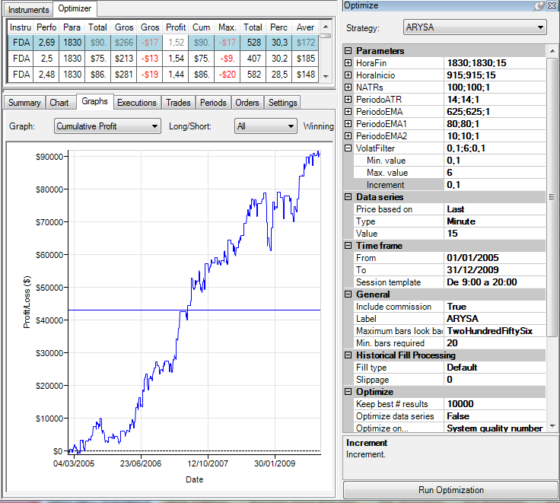

Instrument | Performance | (HoraFin | HoraInicio | NATRs | PeriodoATR | PeriodoEMA | PeriodoEMA1 | PeriodoEMA2 | VolatFilter) | Total Net Profit | Gross Profit | Gross Loss | Profit Factor | Cumulative Profit | Max. Drawdown | Total # of Trades
FDAX 03-13 | 2.12 | 1830 | 915 | 100 | 14 | 625 | 80 | 10 | 6 | 107400 | 535550 | -428150 | 1.2508466659 | 107400 | -31012.5 | 1380
FDAX 03-13 | 2.09 | 1830 | 915 | 100 | 14 | 625 | 80 | 10 | 5.9 | 106162.5 | 535212.5 | -429050 | 1.2474361962 | 106162.5 | -31012.5 | 1380
FDAX 03-13 | 2.05 | 1830 | 915 | 100 | 14 | 625 | 80 | 10 | 5.8 | 103450 | 532312.5 | -428862.5 | 1.2412195051 | 103450 | -31012.5 | 1378
FDAX 03-13 | 2.09 | 1830 | 915 | 100 | 14 | 625 | 80 | 10 | 5.7 | 104900 | 531600 | -426700 | 1.2458401687 | 104900 | -31012.5 | 1378
FDAX 03-13 | 2.1 | 1830 | 915 | 100 | 14 | 625 | 80 | 10 | 5.6 | 105637.5 | 531350 | -425712.5 | 1.2481428194 | 105637.5 | -31012.5 | 1376
FDAX 03-13 | 1.89 | 1830 | 915 | 100 | 14 | 625 | 80 | 10 | 5.5 | 92425 | 519825 | -427400 | 1.2162494151 | 92425 | -32700 | 1375
...

OPT5 ATRStop
...
Plantilla de sesión |  | 9:00 - 2000

Filtro Horario Rango óptimo operacional (NATRs) |  |  |  |  |  | 2-2,4
Filtro Horario Rango óptimo operacional (PeriodoATR) |  |  |  |  |  | 10-65
Parámetros seleccionados |  |  |  |  |  | 2,2-25

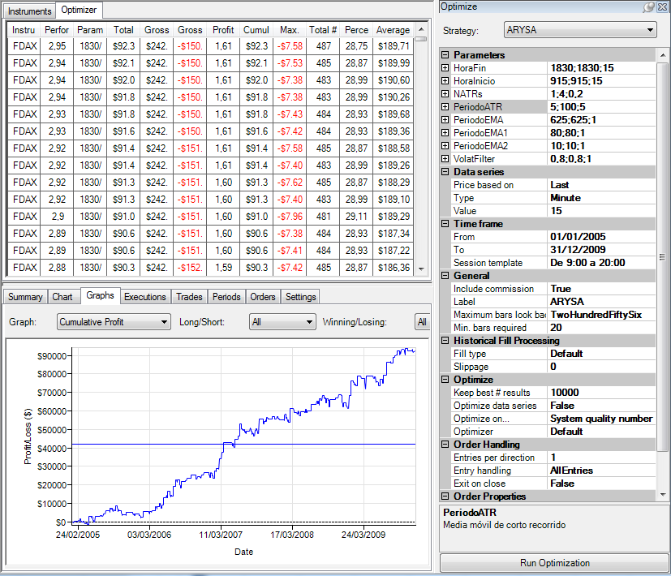
CONFIGURACIÓN DE LA OPTIMIZACIÓN. |  |  |  |  |  |  |  |  |  |  |  |  |  | Suma de Performance | Rótulos de columna
 |  |  |  |  |  |  |  |  |  |  |  |  |  | Rótulos de fila | 5 | 10 | 15
 |  |  |  |  |  |  |  |  |  |  |  |  |  | 1 | 2.54 | 2.42 | 2.4
 |  |  |  |  |  |  |  |  |  |  |  |  |  | 1.2 | 2.58 | 2.41 | 2.51
 |  |  |  |  |  |  |  |  |  |  |  |  |  | 1.4 | 2.4 | 2.49 | 2.58
 |  |  |  |  |  |  |  |  |  |  |  |  |  | 1.6 | 2.57 | 2.64 | 2.63
 |  |  |  |  |  |  |  |  |  |  |  |  |  | 1.8 | 2.63 | 2.59 | 2.62
 |  |  |  |  |  |  |  |  |  |  |  |  |  | 2 | 2.79 | 2.79 | 2.83
 |  |  |  |  |  |  |  |  |  |  |  |  |  | 2.2 | 2.78 | 2.95 | 2.87
 |  |  |  |  |  |  |  |  |  |  |  |  |  | 2.4 | 2.74 | 2.88 | 2.85
 |  |  |  |  |  |  |  |  |  |  |  |  |  | 2.6 | 2.81 | 2.8 | 2.77
 |  |  |  |  |  |  |  |  |  |  |  |  |  | 2.8 | 2.76 | 2.69 | 2.71
 |  |  |  |  |  |  |  |  |  |  |  |  |  | 3 | 2.66 | 2.67 | 2.66
 |  |  |  |  |  |  |  |  |  |  |  |  |  | 3.2 | 2.62 | 2.65 | 2.64
 |  |  |  |  |  |  |  |  |  |  |  |  |  | 3.4 | 2.59 | 2.61 | 2.57
 |  |  |  |  |  |  |  |  |  |  |  |  |  | 3.6 | 2.63 | 2.45 | 2.45
 |  |  |  |  |  |  |  |  |  |  |  |  |  | 3.8 | 2.47 | 2.42 | 2.45
 |  |  |  |  |  |  |  |  |  |  |  |  |  | 4 | 2.44 | 2.41 | 2.44
 |  |  |  |  |  |  |  |  |  |  |  |  |  | Total general | 42.01 | 41.87 | 41.98

Instrument | Performance | (HoraFin | HoraInicio | NATRs | PeriodoATR | PeriodoEMA | PeriodoEMA1 | PeriodoEMA2 | VolatFilter) | Total Net Profit | Gross Profit | Gross Loss | Profit Factor | Cumulative Profit | Max. Drawdown | Total # of Trades | Percent Profitable
FDAX 03-13 | 2.52 | 1830 | 915 | 4 | 95 | 625 | 80 | 10 | 0.8 | 82000 | 242937.5 | -160937.5 | 1.5095145631 | 82000 | -14237.5 | 472 | 0.29872881356
FDAX 03-13 | 2.52 | 1830 | 915 | 4 | 90 | 625 | 80 | 10 | 0.8 | 81975 | 242937.5 | -160962.5 | 1.5092801118 | 81975 | -14225 | 472 | 0.29872881356
FDAX 03-13 | 2.52 | 1830 | 915 | 4 | 85 | 625 | 80 | 10 | 0.8 | 81987.5 | 242937.5 | -160950 | 1.5093973284 | 81987.5 | -14225 | 472 | 0.29872881356
FDAX 03-13 | 2.52 | 1830 | 915 | 4 | 80 | 625 | 80 | 10 | 0.8 | 82000 | 242937.5 | -160937.5 | 1.5095145631 | 82000 | -14212.5 | 472 | 0.29872881356
FDAX 03-13 | 2.52 | 1830 | 915 | 4 | 75 | 625 | 80 | 10 | 0.8 | 82000 | 242937.5 | -160937.5 | 1.5095145631 | 82000 | -14200 | 472 | 0.29872881356
FDAX 03-13 | 2.49 | 1830 | 915 | 4 | 70 | 625 | 80 | 10 | 0.8 | 81150 | 242937.5 | -161787.5 | 1.5015838677 | 81150 | -14200 | 472 | 0.29872881356
...

Est. Descriptiva
...
 |  | Selección de valores | Time Frame | HoraFin | HoraInicio | NATRs | PeriodoATR | PeriodoEMA | PeriodoEMA1 | PeriodoEMA2 | VolaFilter
 |  | Zonas robustas | 10' | 16:35 | 9:15 | 2 | 10 | 420 | 60 | 10 | 0,6
Parametros Zona Robusta |  |  | 20' | 19:95 | 9:15 | 2.4 | 70 | 800 | 100 | 10 | 1.6
 | STEPS | Step | 15' | 18:30 | 9:15 | 0.1 | 5 | 20 | 1 | 10 | 0.1

CONFIGURACIÓN DE LA OPTIMIZACIÓN |  |  |  |  |  |  |  |  |  |  |  | NET PROFIT
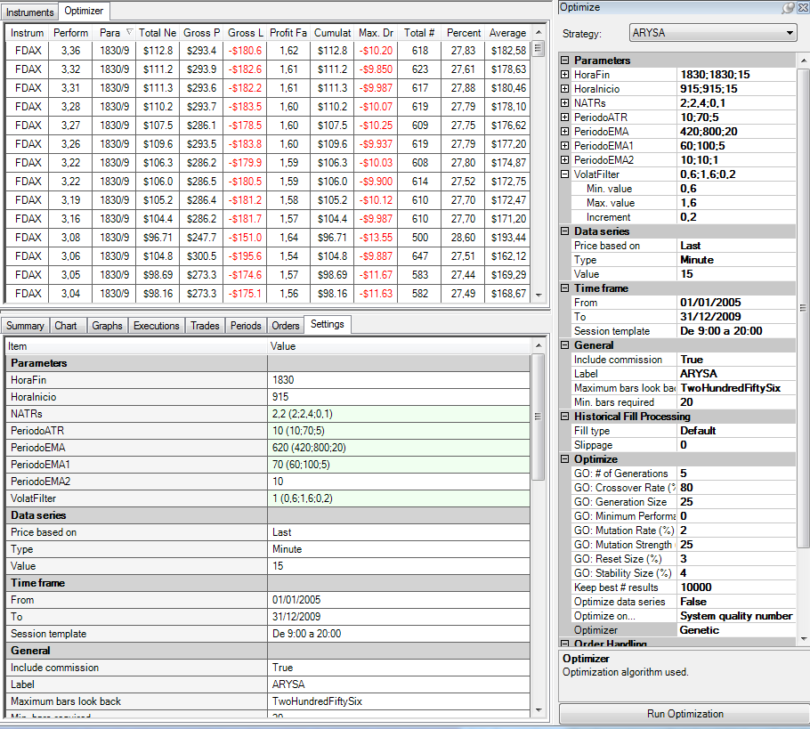
Histograma
 |  |  |  |  |  |  |  |  |  |  |  | Máximo | 112836
 |  |  |  |  |  |  |  |  |  |  |  | Mínimo | 45129 |  |  | Clase | Frecuencia | FR
 |  |  |  |  |  |  |  |  |  |  |  | Clases | 3761.4801085 |  |  | 45129 | 0 | 0.00%
 |  |  |  |  |  |  |  |  |  |  |  |  |  | Columna1 |  | 48891 | 3 | 2.40%
 |  |  |  |  |  |  |  |  |  |  |  | 112836 |  |  |  | 52652 | 1 | 0.80%
 |  |  |  |  |  |  |  |  |  |  |  | 109074 |  | Media | 84359.888539 | 56414 | 2 | 1.60%
 |  |  |  |  |  |  |  |  |  |  |  | 105313 |  | Error típico | 1361.0625163 | 60175 | 2 | 1.60%
 |  |  |  |  |  |  |  |  |  |  |  | 101551 |  | Mediana | 86656.244254 | 63937 | 6 | 4.80%
 |  |  |  |  |  |  |  |  |  |  |  | 97790 |  | Moda | #N/A | 67698 | 9 | 7.20%
 |  |  |  |  |  |  |  |  |  |  |  | 94028 |  | Desviación estándar | 15217.14154 | 71460 | 4 | 3.20%
 |  |  |  |  |  |  |  |  |  |  |  | 90267 |  | Varianza de la muestra | 231561396.65 | 75221 | 2 | 1.60%
 |  |  |  |  |  |  |  |  |  |  |  | 86506 |  | Curtosis | -0.24086715965 | 78983 | 12 | 9.60%
 |  |  |  |  |  |  |  |  |  |  |  | 82744 |  | Coeficiente de asimetría | -0.42546816332 | 82744 | 11 | 8.80%
 |  |  |  |  |  |  |  |  |  |  |  | 78983 |  | Rango | 67706.641953 | 86506 | 9 | 7.20%
 |  |  |  |  |  |  |  |  |  |  |  | 75221 |  | Mínimo | 45129.243245 | 90267 | 19 | 15.20%
 |  |  |  |  |  |  |  |  |  |  |  | 71460 |  | Máximo | 112835.8852 | 94028 | 12 | 9.60%
 |  |  |  |  |  |  |  |  |  |  |  | 67698 |  | Suma | 10544986.067 | 97790 | 11 | 8.80%
 |  |  |  |  |  |  |  |  |  |  |  | 63937 |  | Cuenta | 125 | 101551 | 5 | 4.00%
 |  |  |  |  |  |  |  |  |  |  |  | 60175 |  | Nivel de confianza(95,0%) | 2693.9239414 | 105313 | 7 | 5.60%
 |  |  |  |  |  |  |  |  |  |  |  | 56414 |  |  |  | 109074 | 5 | 4.00%
 |  |  |  |  |  |  |  |  |  |  |  | 52652 |  |  |  | 112836 | 5 | 4.00%
 |  |  |  |  |  |  |  |  |  |  |  | 48891 |  |  |  | Suma | 125 | 100.00%
 |  |  |  |  |  |  |  |  |  |  |  | 45129

 |  |  |  |  |  |  |  |  |  |  |  | SQN

Histograma
 |  |  |  |  |  |  |  |  |  |  |  | Máximo | 3.36
 |  |  |  |  |  |  |  |  |  |  |  | Mínimo | 1.44 | Columna1 |  | Clase | Frecuencia | FR
 |  |  |  |  |  |  |  |  |  |  |  | Clases | 0.10666666667 |  |  | 1.44 | 1 | 0.80%
 |  |  |  |  |  |  |  |  |  |  |  |  |  | Media | 3.2066666667 | 1.55 | 1 | 0.80%
 |  |  |  |  |  |  |  |  |  |  |  | 3.36 |  | Error típico | 0.015650474629 | 1.65 | 1 | 0.80%
 |  |  |  |  |  |  |  |  |  |  |  | 3.25 |  | Mediana | 3.2 | 1.76 | 2 | 1.60%
 |  |  |  |  |  |  |  |  |  |  |  | 3.15 |  | Moda | 2.85 | 1.87 | 3 | 2.40%
 |  |  |  |  |  |  |  |  |  |  |  | 3.04 |  | Desviación estándar | 0.35859742325 | 1.97 | 8 | 6.40%
 |  |  |  |  |  |  |  |  |  |  |  | 2.93 |  | Varianza de la muestra | 0.12859211196 | 2.08 | 10 | 8.00%
 |  |  |  |  |  |  |  |  |  |  |  | 2.83 |  | Curtosis | -0.82935197198 | 2.19 | 11 | 8.80%
 |  |  |  |  |  |  |  |  |  |  |  | 2.72 |  | Coeficiente de asimetría | -0.10374737018 | 2.29 | 7 | 5.60%
 |  |  |  |  |  |  |  |  |  |  |  | 2.61 |  | Rango | 1.5 | 2.40 | 10 | 8.00%
 |  |  |  |  |  |  |  |  |  |  |  | 2.51 |  | Mínimo | 2.36 | 2.51 | 11 | 8.80%
 |  |  |  |  |  |  |  |  |  |  |  | 2.40 |  | Máximo | 3.86 | 2.61 | 10 | 8.00%
 |  |  |  |  |  |  |  |  |  |  |  | 2.29 |  | Suma | 1683.5 | 2.72 | 12 | 9.60%
 |  |  |  |  |  |  |  |  |  |  |  | 2.19 |  | Cuenta | 525 | 2.83 | 10 | 8.00%
 |  |  |  |  |  |  |  |  |  |  |  | 2.08 |  | Mayor (1) | 3.86 | 2.93 | 6 | 4.80%
 |  |  |  |  |  |  |  |  |  |  |  | 1.97 |  | Menor(1) | 2.36 | 3.04 | 9 | 7.20%
 |  |  |  |  |  |  |  |  |  |  |  | 1.87 |  | Nivel de confianza(95,0%) | 0.030745379815 | 3.15 | 3 | 2.40%
 |  |  |  |  |  |  |  |  |  |  |  | 1.76 |  |  |  | 3.25 | 4 | 3.20%
 |  |  |  |  |  |  |  |  |  |  |  | 1.65 |  |  |  | 3.36 | 6 | 4.80%
 |  |  |  |  |  |  |  |  |  |  |  | 1.55 |  |  |  | Suma | 125 | 100.00%
 |  |  |  |  |  |  |  |  |  |  |  | 1.44
Instrument | Performance | Parameters | Total Net Profit | Gross Profit | Gross Loss | Profit Factor | Cumulative Profit | Max. Drawdown | Total # of Trades | Percent Profitable | Average Trade
FDAX 03-13 | 1.9 | 1830/915/2/65/640/85/10/0,6 (HoraFin/HoraInicio/NATRs/PeriodoATR/PeriodoEMA/PeriodoEMA1/PeriodoEMA2/VolatFilter) | 53163.77509 | 186912.5 | -133748.72491 | 1.3974899583 | 53163.77509 | -19012.5 | 382 | 0.28010471204 | 139.1721861 | MAX. DD
FDAX 03-13 | 1.99 | 1830/915/2/65/580/100/10/1,4 (HoraFin/HoraInicio/NATRs/PeriodoATR/PeriodoEMA/PeriodoEMA1/PeriodoEMA2/VolatFilter) | 77920.464509 | 346612.5 | -268692.03549 | 1.2899991597 | 77920.464509 | -22025 | 862 | 0.22621809745 | 90.394970428
FDAX 03-13 | 1.45 | 1830/915/2/65/440/90/10/0,6 (HoraFin/HoraInicio/NATRs/PeriodoATR/PeriodoEMA/PeriodoEMA1/PeriodoEMA2/VolatFilter) | 48275.88913 | 242962.5 | -194686.61087 | 1.2479671761 | 48275.88913 | -21897.289555 | 586 | 0.24061433447 | 82.382063362 | Máximo | -9850
Histograma
FDAX 03-13 | 2.56 | 1830/915/2/50/600/75/10/1,6 (HoraFin/HoraInicio/NATRs/PeriodoATR/PeriodoEMA/PeriodoEMA1/PeriodoEMA2/VolatFilter) | 98523.418232 | 375112.5 | -276589.08177 | 1.3562086312 | 98523.418232 | -12950 | 965 | 0.24663212435 | 102.09680646 | Mínimo | -29852.105673
FDAX 03-13 | 2.66 | 1830/915/2/50/600/70/10/1,6 (HoraFin/HoraInicio/NATRs/PeriodoATR/PeriodoEMA/PeriodoEMA1/PeriodoEMA2/VolatFilter) | 104310.81531 | 383975 | -279664.18469 | 1.3729859633 | 104310.81531 | -13650 | 982 | 0.24643584521 | 106.22282619 | Clases | 1111.228093 | Columna1 |  | Clase | Frecuencia | FR
FDAX 03-13 | 2.35 | 1830/915/2/40/800/80/10/1,6 (HoraFin/HoraInicio/NATRs/PeriodoATR/PeriodoEMA/PeriodoEMA1/PeriodoEMA2/VolatFilter) | 86283.663809 | 315225 | -228941.33619 | 1.3768811052 | 86283.663809 | -15437.5 | 766 | 0.23498694517 | 112.64185876 |  |  |  |  | -29852.105673 | 1 | 0.80%
FDAX 03-13 | 2.09 | 1830/915/2/40/760/85/10/1,6 (HoraFin/HoraInicio/NATRs/PeriodoATR/PeriodoEMA/PeriodoEMA1/PeriodoEMA2/VolatFilter) | 77198.655181 | 316887.5 | -239688.84482 | 1.3220786317 | 77198.655181 | -13437.5 | 786 | 0.23282442748 | 98.217118551 | -9850 |  | Media | -8299.5749967 | -28740.87758 | 1 | 0.80%
 |  |  |  |  |  |  |  |  |  |  |  |  |  | Error típico | 85.818920479 | -27629.649487 | 1 | 0.80%
 |  |  |  |  |  |  |  |  |  |  |  |  |  | Mediana | -7776 | -26518.421394 | 2 | 1.60%
 |  |  |  |  |  |  |  |  |  |  |  |  |  | Moda | -6104 | -25407.193301 | 1 | 0.80%
 |  |  |  |  |  |  |  |  |  |  |  |  |  | Desviación estándar | 1966.3584958 | -24295.965208 | 2 | 1.60%
 |  |  |  |  |  |  |  |  |  |  |  |  |  | Varianza de la muestra | 3866565.7339 | -23184.737115 | 3 | 2.40%
 |  |  |  |  |  |  |  |  |  |  |  |  |  | Curtosis | -0.1410348847 | -22073.509022 | 3 | 2.40%
 |  |  |  |  |  |  |  |  |  |  |  |  |  | Coeficiente de asimetría | -0.66882872439 | -20962.28093 | 5 | 4.00%
 |  |  |  |  |  |  |  |  |  |  |  |  |  | Rango | 11798 | -19851.052837 | 3 | 2.40%
 |  |  |  |  |  |  |  |  |  |  |  |  |  | Mínimo | -17022 | -18739.824744 | 8 | 6.40%
 |  |  |  |  |  |  |  |  |  |  |  |  |  | Máximo | -5224 | -17628.596651 | 6 | 4.80%
 |  |  |  |  |  |  |  |  |  |  |  |  |  | Suma | -4357276.8733 | -16517.368558 | 10 | 8.00%
 |  |  |  |  |  |  |  |  |  |  |  |  |  | Cuenta | 525 | -15406.140465 | 8 | 6.40%
 |  |  |  |  |  |  |  |  |  |  |  |  |  | Mayor (1) | -5224 | -14294.912372 | 14 | 11.20%
 |  |  |  |  |  |  |  |  |  |  |  |  |  | Menor(1) | -17022 | -13183.684279 | 17 | 13.60%
 |  |  |  |  |  |  |  |  |  |  |  |  |  | Nivel de confianza(95,0%) | 168.59139214 | -12072.456186 | 11 | 8.80%
 |  |  |  |  |  |  |  |  |  |  |  |  |  |  |  | -10961.228093 | 12 | 9.60%
 |  |  |  |  |  |  |  |  |  |  |  |  |  |  |  | -9850 | 17 | 13.60%
 |  |  |  |  |  |  |  |  |  |  |  |  |  |  |  | Suma | 125 | 100.00%
...
 |  |  |  |  |  |  |  |  |  |  |  |  |  |  | OK/NOK | Observaciones
...
 |  |  |  |  |  |  |  |  |  |  |  |  |  |  | OK | Cumple sobradamente
...
 |  |  |  |  |  |  |  |  |  |  |  |  |  |  | OK | Cumple sobradamente
...

Top Parameter
...
Mercado | DAX
Plantilla |  | 9:00 - 20:00

Realizamos una optimización genéitca para obtener la mejor combinación de parámetros en la zona IN SAMPLE.

La mejor combinación de parámetros es:
Instrument | Performance | (HoraFin | HoraInicio | NATRs | PeriodoATR | PeriodoEMA | PeriodoEMA1 | PeriodoEMA2 | VolatFilter)
FDAX 03-13 | 3.45 | 1830 | 915 | 2 | 22 | 623 | 72 | 10 | 0.9

CONFIGURACIÓN DE LA OPTIMIZACIÓN

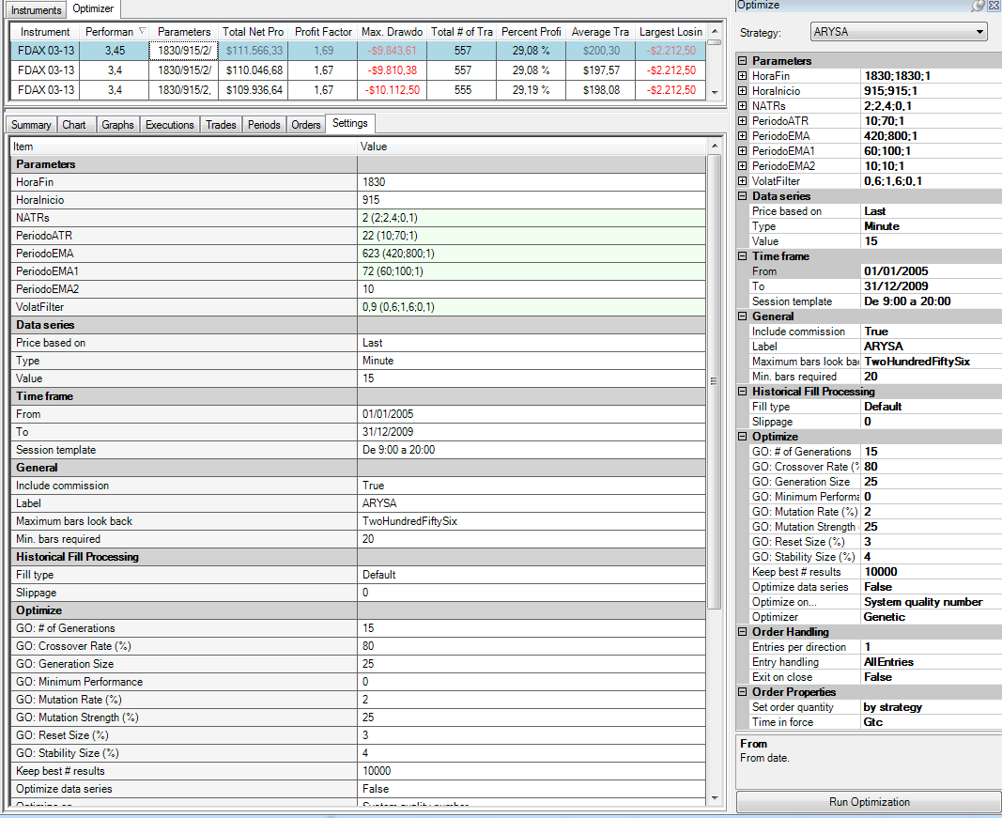
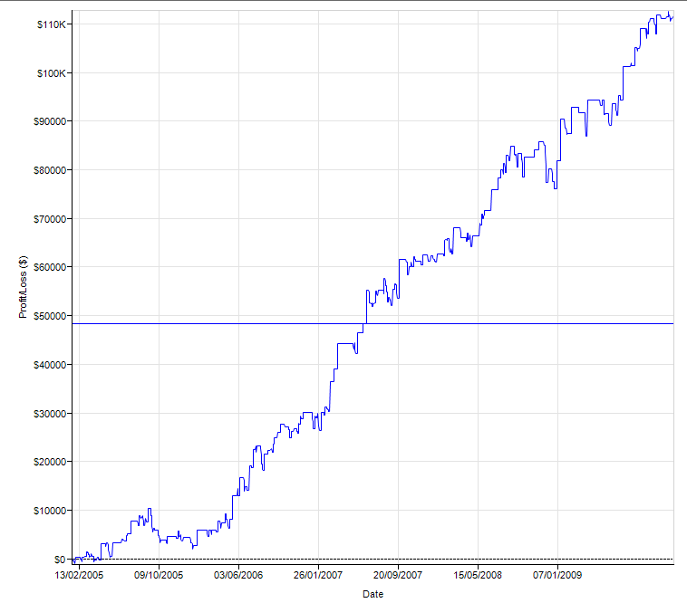

Instrument | Performance | Parameters | Total Net Profit | Profit Factor | Max. Drawdown | Total # of Trades | Percent Profitable | Average Trade | Largest Losing Trade
FDAX 03-13 | 3.45 | 1830/915/2/22/623/72/10/0,9 (HoraFin/HoraInicio/NATRs/PeriodoATR/PeriodoEMA/PeriodoEMA1/PeriodoEMA2/VolatFilter) | 111566.33038 | 1.6855235403 | -9843.6074706 | 557 | 0.2908438061 | 200.29861827 | -2212.5
FDAX 03-13 | 3.4 | 1830/915/2/28/623/72/10/0,9 (HoraFin/HoraInicio/NATRs/PeriodoATR/PeriodoEMA/PeriodoEMA1/PeriodoEMA2/VolatFilter) | 110046.68135 | 1.6699304959 | -9810.3821514 | 557 | 0.2908438061 | 197.57034353 | -2212.5
FDAX 03-13 | 3.4 | 1830/915/2,1/25/623/72/10/0,9 (HoraFin/HoraInicio/NATRs/PeriodoATR/PeriodoEMA/PeriodoEMA1/PeriodoEMA2/VolatFilter) | 109936.63989 | 1.6688125605 | -10112.5 | 555 | 0.29189189189 | 198.08403584 | -2212.5
FDAX 03-13 | 3.39 | 1830/915/2,1/26/623/72/10/0,9 (HoraFin/HoraInicio/NATRs/PeriodoATR/PeriodoEMA/PeriodoEMA1/PeriodoEMA2/VolatFilter) | 109858.68813 | 1.6680215367 | -10112.5 | 555 | 0.29189189189 | 197.94358221 | -2212.5
FDAX 03-13 | 3.39 | 1830/915/2,1/31/623/72/10/0,9 (HoraFin/HoraInicio/NATRs/PeriodoATR/PeriodoEMA/PeriodoEMA1/PeriodoEMA2/VolatFilter) | 109670.33685 | 1.6661133135 | -10037.5 | 555 | 0.29189189189 | 197.60421053 | -2212.5
 |  |  |  |  |  | 559 | 0.28980322004 | 195.809797 | -2212.5
...

Test Sensibilidad
TEST SENSIBILIDAD

Mercado | DAX
Periodo | 2005-01-01 | 2009-12-31
Slippage + Comisones: |  | 25 €
Plantilla |  | 9:00 - 20:00

CONFIGURACIÓN DE LA OPTIMIZACIÓN
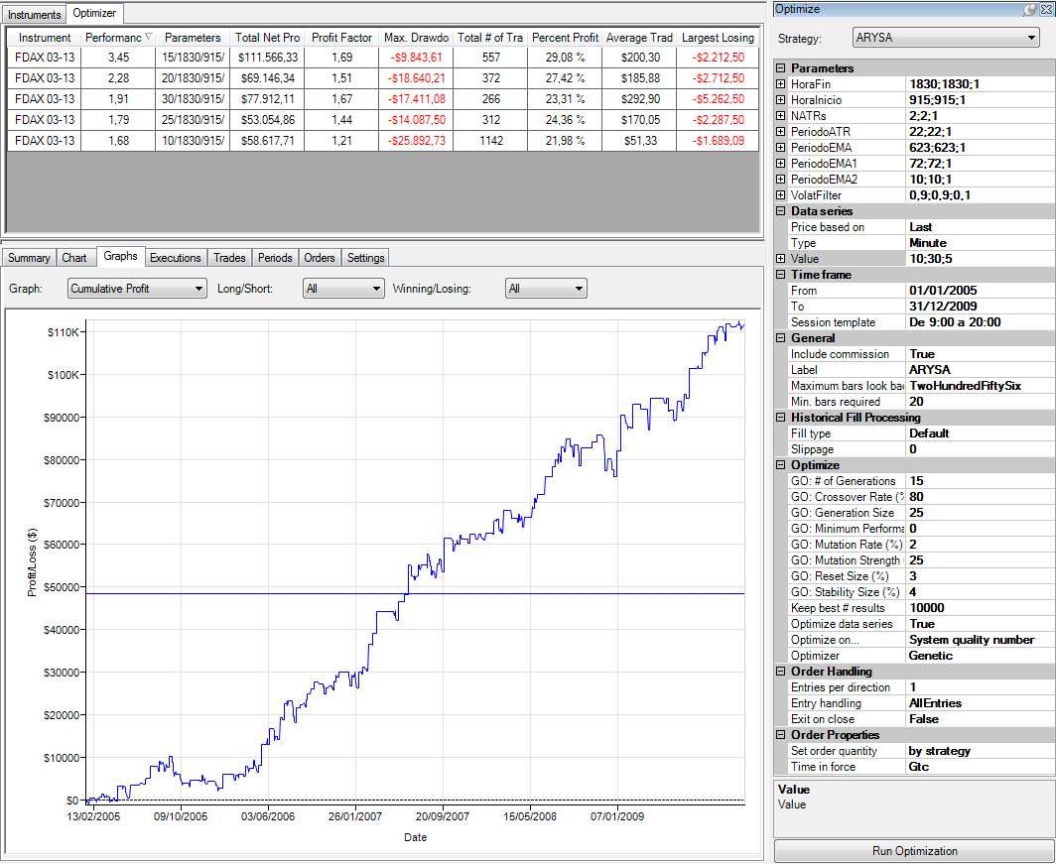
TEST DE SENSIBILDAD (TIME FRAMES & SQN)

 |  |  |  |  |  |  |  |  |  |  |  |  | En este gráfico se muestra el SQN que hubiése obtenido el sistema con los mejores parámetros (Top Parameter) en cada uno de los diferentes Time Frames.

En el gráfico de barras superior se aprecia que el mayor SQN se obtiene con el TF de 15' y que a medida que nos vamos alejando de este TF los resultados van siendo más discretos de manera progresiva.
Por otro lado vemos en los gráficos del Equity Curve que ligeras variaciones en el TF no producen cambios drásticos en la evolución de las curvas.
Concluimos que el sistema pasa esta prueba y que se comporta de un modo robusto.
 |  |  | TF 10' |  |  |  |  |  | TF 15' |  |  |  |  |  |  |  | TF 20'
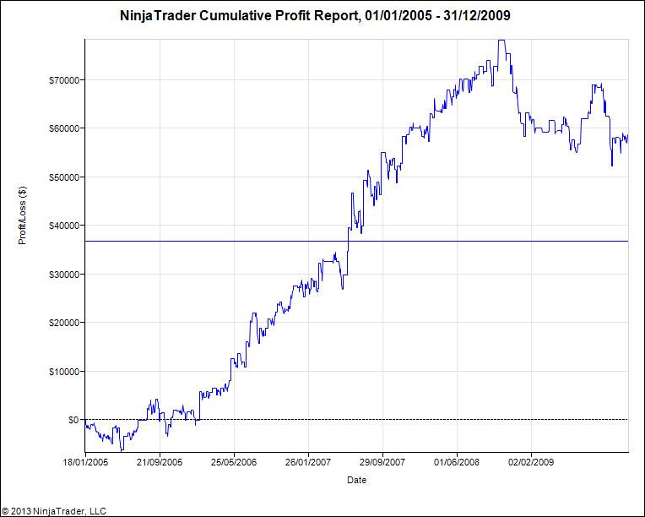
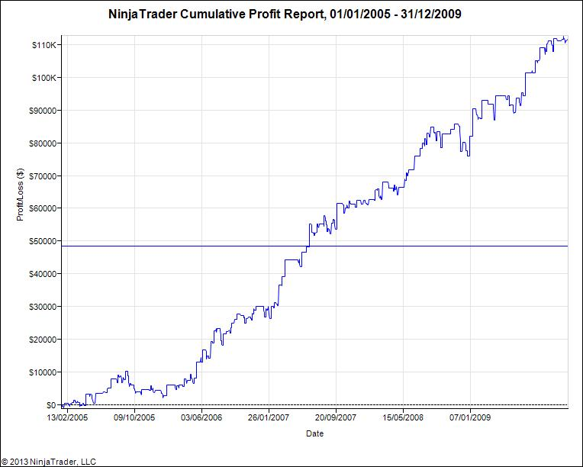
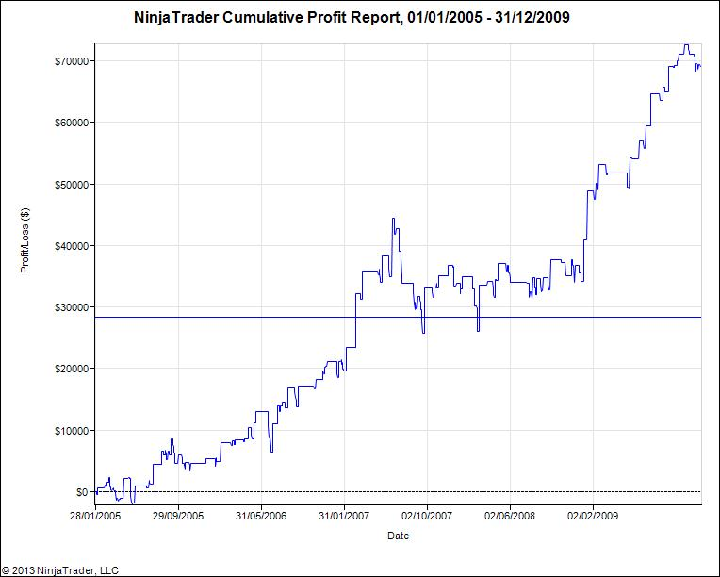

 |  |  | TF 25' |  |  |  |  |  |  | TF 30'
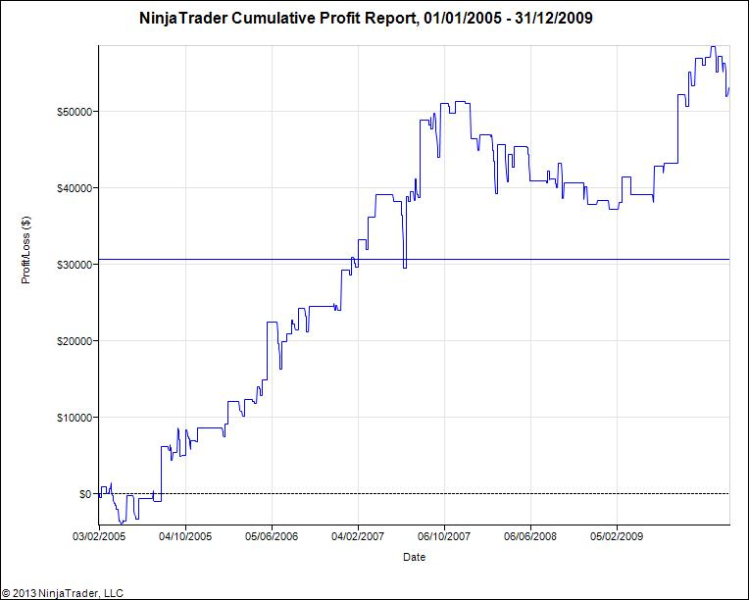
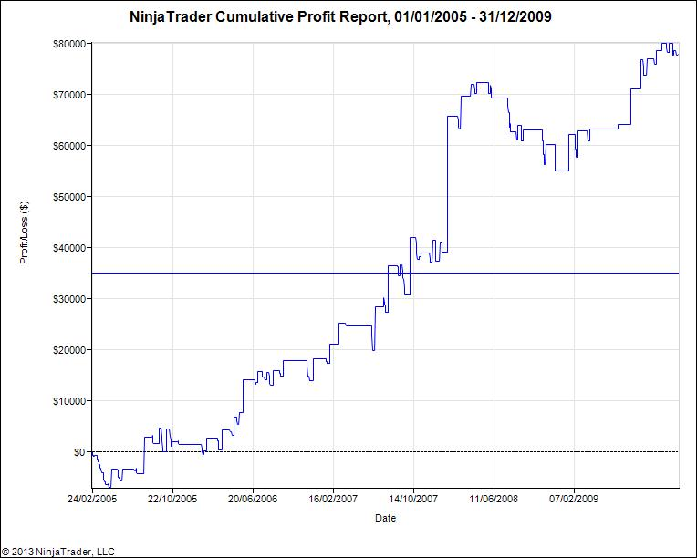

Instrument | Performance | (Period | HoraFin | HoraInicio | NATRs | PeriodoATR | PeriodoEMA | PeriodoEMA1 | PeriodoEMA2 | VolatFilter) | Total Net Profit | Profit Factor | Max. Drawdown | Total # of Trades | Percent Profitable | Average Trade | Largest Losing Trade
FDAX 03-13 | 1.68 | 10 | 1830 | 915 | 2 | 22 | 623 | 72 | 10 | 0.9 | 58617.710185 | 1.2086263802 | -25892.726022 | 1142 | 0.21978984238 | 51.328993156 | -1689.0870785
FDAX 03-13 | 3.45 | 15 | 1830 | 915 | 2 | 22 | 623 | 72 | 10 | 0.9 | 111566.33038 | 1.6855235403 | -9843.6074706 | 557 | 0.2908438061 | 200.29861827 | -2212.5
FDAX 03-13 | 2.28 | 20 | 1830 | 915 | 2 | 22 | 623 | 72 | 10 | 0.9 | 69146.344797 | 1.5109984443 | -18640.210982 | 372 | 0.27419354839 | 185.87727096 | -2712.5
FDAX 03-13 | 1.79 | 25 | 1830 | 915 | 2 | 22 | 623 | 72 | 10 | 0.9 | 53054.864312 | 1.4365931951 | -14087.5 | 312 | 0.24358974359 | 170.04764202 | -2287.5
FDAX 03-13 | 1.91 | 30 | 1830 | 915 | 2 | 22 | 623 | 72 | 10 | 0.9 | 77912.111327 | 1.6667680973 | -17411.084796 | 266 | 0.23308270677 | 292.90267416 | -5262.5

Test. Consistencia
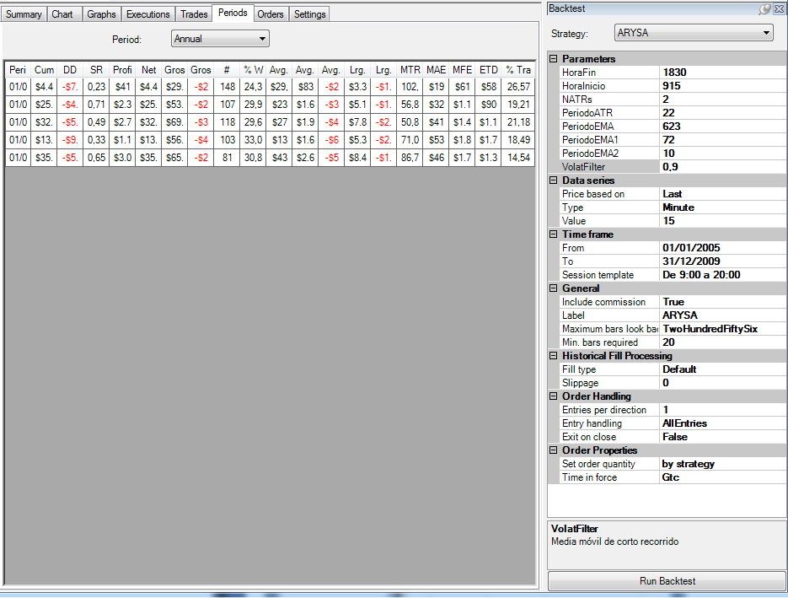
Se observa que todos los años del OS son positivos.
El número de operaciones no varía excesivamente entre años.
El año en el que hubiese realizado menos operaciones hubiese sido el 2009 (79), este es el año en que se obtiene el segundo mejor Sharpe Ratio y el año que hubiese obtenido el mayor beneficio .
Aunque se observan diferencias entre algunos años podemos determinar que se trata de un comportamiento normal para un sistema Swing, por lo que el sistema pasa el Test de Consistencia.
TEST CONSISTENCIA

Mercado | DAX
Periodo | 2005-01-01 | 2009-12-31
Slippage + Comisones: |  | 25 €
Plantilla |  | 9:00 - 19:00

Period | Cum Profit | DD | SR | Profit p.m. | Net | Gross P. | Gross L. | # | % Win. | Avg. Trade | Avg. Winner | Avg. Loser | Lrg. Winner | Lrg. Loser | MTR | MAE | MFE | ETD
2005-01-01 | 4,425 € | -7237.5 | 0.22512749567 | 410.25285885 | 4425.3505102 | 29987.5 | -25562.14949 | 148 | 0.24324324324 | 29.901016961 | 832.98611111 | -228.23347759 | 3362.5 | -1387.5 | 102.8125 | 198.13952358 | 614.86486486 | 584.9638479
2006-01-01 | 25,658 € | -4971.8605359 | 0.70809402871 | 2329.0700752 | 25657.952303 | 53350 | -27692.047697 | 107 | 0.29906542056 | 239.79394676 | 1667.1875 | -369.22730262 | 5100 | -1112.5 | 56.875 | 322.47240838 | 1142.8738318 | 903.07988502
2007-01-01 | 32,291 € | -5559.2420369 | 0.48950297657 | 2782.1092296 | 32290.710402 | 69375 | -37084.289598 | 118 | 0.29661016949 | 273.65008816 | 1982.1428571 | -446.79866985 | 7875 | -2212.5 | 50.802083333 | 410.98974235 | 1452.8601695 | 1179.2100813
2008-01-01 | 13,643 € | -9843.6074706 | 0.32510007899 | 1149.4839253 | 13643.055114 | 56100 | -42456.944886 | 103 | 0.33009708738 | 132.45684576 | 1650 | -615.31804183 | 5325 | -2150 | 71 | 535.38296006 | 1891.7475728 | 1759.2907271
2009-01-01 | 35,549 € | -5999.2417041 | 0.64575072739 | 3089.0384401 | 35549.262048 | 65500 | -29950.737952 | 81 | 0.30864197531 | 438.87977837 | 2620 | -534.83460628 | 8425 | -1150 | 86.78125 | 462.35478953 | 1751.3888889 | 1312.5091105

CONFIGURACIÓN DE LA SIMULACIÓN

